★課題
【未対応（新規入力）】
・依頼ID（最大＋１していく、削除は論理削除なので件数変わらない）
・サブNO（初期値１、更新したら＋１していく）
・作成ボタン押した時の挙動
（タブデータ保存。全タブ入力完了のため前の画面に戻る。タブの遷移不要。）
・一時保存のボタン機能（タブデータ保存のみ。前の画面に戻らない。）
・登録日時、登録者、更新日時、更新者（ログインIDと現在時刻）
【微調整、確認】
・機器番号サイズ（NO入れる）
→NO入れてもサイズ足りなかったので20にしてもらう
・足りていないとこ
→指図書NOのデータ（DBから取る予定）
→対応依頼日（本日の日付）
・DB白のとこは削除（後で）
1レコードの必要項目出力の書き方？
 | →

クラスを活用できないか。継承
 | → | 将来的に使う。今は使わない。

モデルフォームを活用できないか
 | → | 将来的に使う。今は使わない。

「detaile_template.html」でタブ押したら自動スクロール止めたい
 | → | pageのidに飛ばされるので、停止する

「detaile_template.html」テーブルの項目がどうして上に寄るのか
 | → | cssの<td><th>の<line-height>の影響、<vertical-align>の影響
 | → | <td style="line-height: normal;">つけておく

「detaile_template.html」項目の下のスペースは？
 | → | cssでtableのスペースが設定されいる。テーブルの項目が少なかったら余分なスペースが発生する。タグにスタイルを上書きで記入する。
 | → | <table style="height: 10px;">

「detaile_template.html」その他tableレイアウトの不具合
 | → | <td>のスタイル「padding: 0px 0px 0px 2px;」を再設定
 | → | <td>のスタイル「border-bottom: 1px solid #eee;」を再設定

自動採番ってどうやるの？
 | →

入力画面開いた時にタブ下のボタンが後から表示されるのやめたい。
 | →

<!--この処理は？-->
 | → | タブ内容表示のタイトル。<step_name>タイトルがある場合表示される。

<!--パラメータ-->はどうしてインプットしているのか？
 | → | {{ }}じゃ呼び元のHTMLからしか利用できない！？要検証

アクションボタンの表示と<id>取得の部分。固定値入力で行っている。Targetなどから変数でできないか？
 | → | 将来的に改変する。

budget_viewのdetailとdetail_templateの違いは？もともと2つが1つになっただけ？
 | → | detailはいらない。

名称ルール
 | 下記統一できないか。
 |  | [dataentrystepmaster].[target_table]
 |  | [stepdisplayitem].[div_id_name]
 |  | タブ表示のfunction名

各入力ページが下にスクロールされてしまう件 <!-- 20201211y-kawauchi 下にスクロールされる問題対応-->
 | → | 各「edit」ファイルのCSS部分 「div.scroll_budget_div { width: auto;」を幅指定する！

static 外部jsの呼び出し
 | →

editとinfoってeditを無効化すればよいのでは？
 | →

計画策定
 | 作成ボタン押してもボタンが消えない処理
 |  | → | 「edit」の「.done」に処理加える

 | レイアウト、下にずれる
 |  | →

 | (詳細仕様検討受付)(計画担当者)担当者を選択して作成ボタン押さないとデータが入力できないようにする。担当者無しだと画面上でデータが見えなくなるため。
 |  | → | 未入力処理は、予算基本情報の画面の受付で行う。

 | (詳細仕様検討)(見積)入力項目(機械・計装・電気・土建)の工事区分を追加する。
 |  | → | inputタグは(詳細仕様検討)(機器)からコピー。
 |  | → | inputタグID画面内で一意にしなければいけない！項目名だけだと被るので注意！

 | (要求仕様検討)(物質と要求仕様)要求仕様検討の物質情報と要求仕様を新規登録しようとしても、一時保存済みにもかかわらず「一時保存してください」のメッセージが出る
 |  | → | データ保存処理時にtarget_budget_idも更新

 | (予算見積依頼)(工事基本情報)CSV出力、複数項目あるところの処理、改行コード
 |  | → | 画面呼び出し時に必要な情報をhiddenのフォームに持っておく
 |  | → | 項目は１つにして、データを連結する(適用法規、当社支給機材、詳細仕様)
 |  | → | 担当者二人いて、予算ID２つでてきたらどうなる？

計画工事
 | システム上から新規データを入力することはないため、テストデータは直入力する。「probudgetunit=予算」「prospecificationunit=工事」
 | 進捗管理テーブルにもデータを入力する。

 | 「作成」押した時のinfo切り替え処理
 |  | → | 「edit」の「.done」に処理加える

rule
1 | 命名規則
 |  | 1.コーディングルール
HTMLタグのid,nameは変数を使って作成すること。使いまわし場合固定値だとエラーになるため動的にする。
JavaScript シングルクォーテーション推奨(HTMLタグがダブルクォーテーションなので)
Python シングルクォーテーション推奨(HTMLタグがダブルクォーテーションなので)

TAB名が必要！！
 |  | 2. 入力画面 プルダウン選択時の絞り込み機能(HTML書き換え)
HTML ファイル名
「__書き換え先タグ(select,div,,,)__書き換え先タグid」
JavaScript タブは初回ロードで全タブ読み込まれるためfunction名にタブが必要
function名「__書き換え先タグ(select,div,,,)__書き換え先タグid__change(onchangeしたときの処理,,,)」
POST url「/isk_tools/fms/parts/機能(mainte,,,)/タブ(ResponseRequest,,,)/HTML(__div__plantia,,,)/」
Python 関数・メソッド
def名「__書き換え先タグ(select,div,,,)__書き換え先タグid」

 |  | 3.作成ボタン押してデータ登録した際の処理 タブ毎に分ける(重複するとどこに飛ぶかわからなくなったため)(editとなるタブは1つの見込みなのでfunction重複はしない予定。単純に処理が異なるので分けている)
HTML
入力フォーム=>タグid「(データ登録する)DB項目名」
<input>,<select>,,,
JavaScript 同画面内の処理のみ重複は許されないが、別の画面ならfunction名重複しても問題ない
function名「タブ(ResponseRequest,,,)_edit」
POST url「/isk_tools/fms/action/機能(mainte,,,)/def(ResponseRequest_entry,,,)/"」
Python
タブ(ResponseRequest,,,)_entry

機能はいらない！！

 |  | 4.URL
「parts/機能/タブ」html読み込み
「parts/～/__htmlタグ__id/」書き換えるhtml
「action/機能/タブ_entry/」ボタン処理

機能ごとにフォルダ分ける
「isk-tools\templates\fms\parts\(mainte,buget,check_sheet,,,)」
2 | ファイル構成
 |  | 1.機能

 |  | 2. 入力画面タブ
タブ毎にフォルダ階層分ける
「isk-tools\templates\fms\parts\機能(miante,,,)」

大文字小文字を区別しないため、全て小文字に揃える
from .views import 機能_views
path('parts/機能/タブ/', 機能_views.タブ, name='タブ'),
3 | urls.py
 |  | 1.機能ごとにviewを分ける

4 | 検討

html名は同じでよい。
→機能ごと、タブ毎にフォルダを分けるため同じ名前でよい。
viewは１ファイルにする？
→viewファイルが違えばdef同じでもよい。viewが同じならdef変える必要がある
function名
→同じだと、全ての処理を実行して最後の処理が返るので、同ページ内は一意にする。
def名は機能含めない
→view指定時に「機能_views.def」と指定すること。
タブ名は機能含めないようにしたい
→「stepdisplayitem」の「div_id_name」で指定しているところで、「step」で機能分けできている。
render関数 第三引数
→直接requestで書いた方が良い？
form
→「form.py」を使いたいが、html直書きの場合でも<form>を使って送ったほうがコード少なくて済む！

5 | テンプレート、フォームレイアウト
 |  | テンプレート
〇ブラウザ・viewからのURL指定は子ファイルのパスとなる。
〇子ファイルに親ファイルのURLを指定。
〇親ファイルに子ファイルの挿入箇所を指定。
※ベースに盛大のifを使うのは間違っている。
本当に共通の内容を書いて、子ファイルを分けること。

 |  | レイアウトタグ
フォームを箇条書きで並べるときは<dl><dt><dd>を使用する。
<div>,<p>の使い分け

 |  | 属性並び
タグのアトリビュート並びの統一
<button> class, type, formaction, form, onclick,
<form> action, name, id, method,
<div> class, id,
<select> id, name, class, hidden,
<a> class, href, data,

5 | render時のパラメータ変数規則

all,filterはModel_list
getはModel名

タグ＝要素 (element) <input>,<p>,<table>,,,
属性 (attribute) value="", id="", name="",,,
6 | 用語
 |  | 1.HTML

オブジェクト.プロパティ
https://developer.mozilla.org/ja/docs/Web/JavaScript/Guide/Working_with_Objects
ノード(プロパティ？) .value, .textContent,,,
メソッド(function)
 |  | 2.JavaScript

 |  | 3.python
メソッド＝関数 （）が必要
プロパティ＝引数
オブジェクト.関数名
クラスから作られたオブジェクトのことを、インスタンスという。
インスタンス固有のデータと、クラス自体のデータを定義できます。
クラス変数:クラス自体が保持する変数。原則としてクラス名の下に宣言された変数はクラス変数とみなされます。
インスタンス変数:オブジェクト固有の変数。selfキーワードで利用できる。
クラス変数のことをクラス属性、インスタンス変数のことをデータ属性ともいう。

7 | サロゲートキー

主キーは他のテーブルなどからデータを参照する際に使用するため、
基本的に「どんなことがあっても値が変わらないこと」が 望ましいです。
そのため、機械的な連番(シーケンス、AUTO_INCREMENT 等)をデータに割り当てた列を作って
それを 主キーに設定することもあり、その機械的に設けられた主キーのことを「サロゲートキー」と呼びます。

Oracle
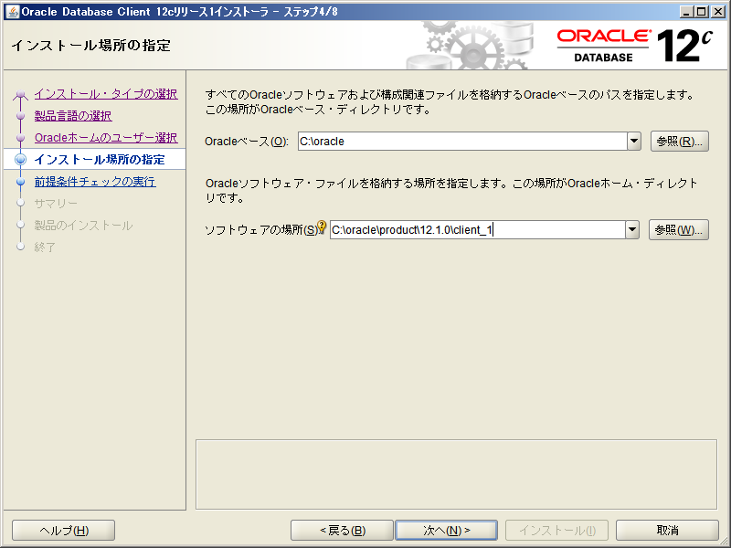
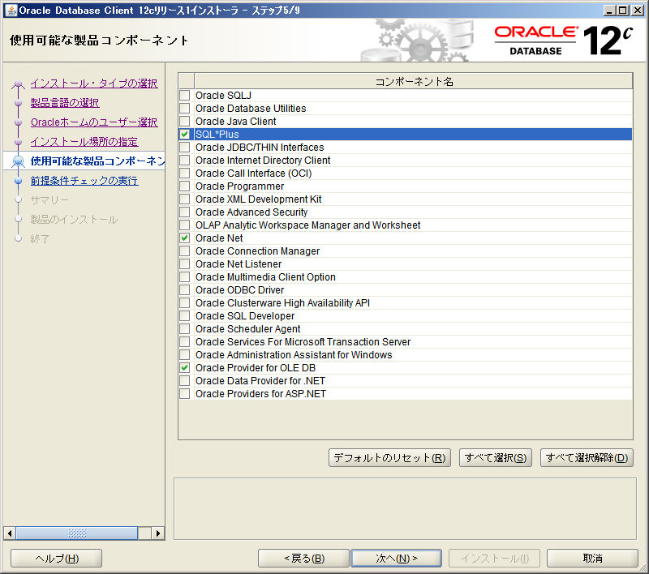
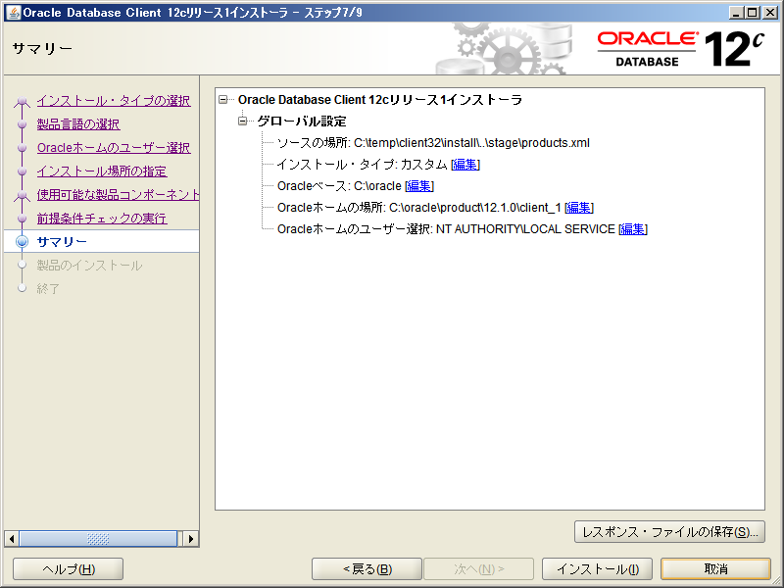
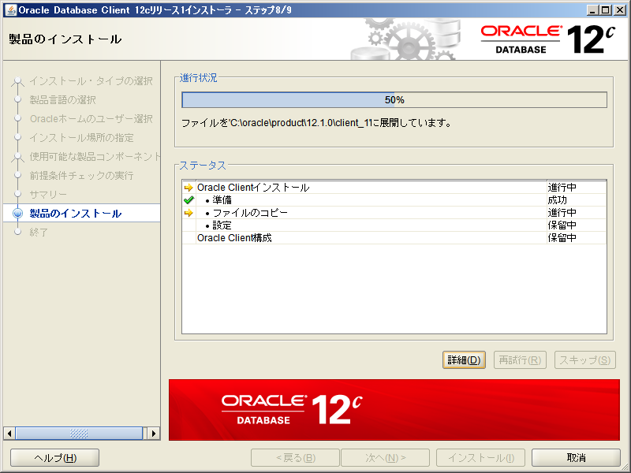
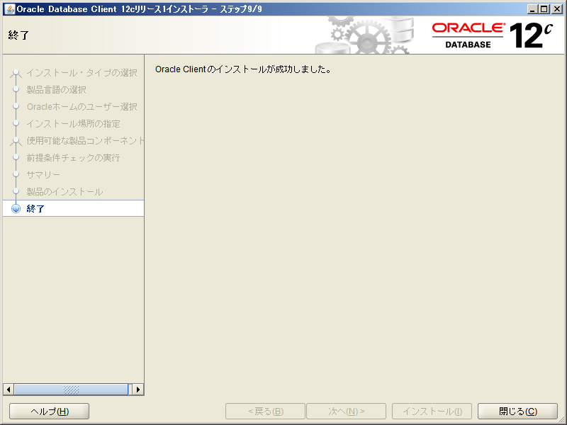
1 | Oracleインストール
Oracleデータベースに接続するには、pycharmでプロジェクト内にパッケージのインストールと
PC上にドライバーのインストールが必要。

 |  | 1. パッケージインストール
Appearance & Behavior > System Settings > HTTP Proxyで予めネットワーク接続設定を行っておく。

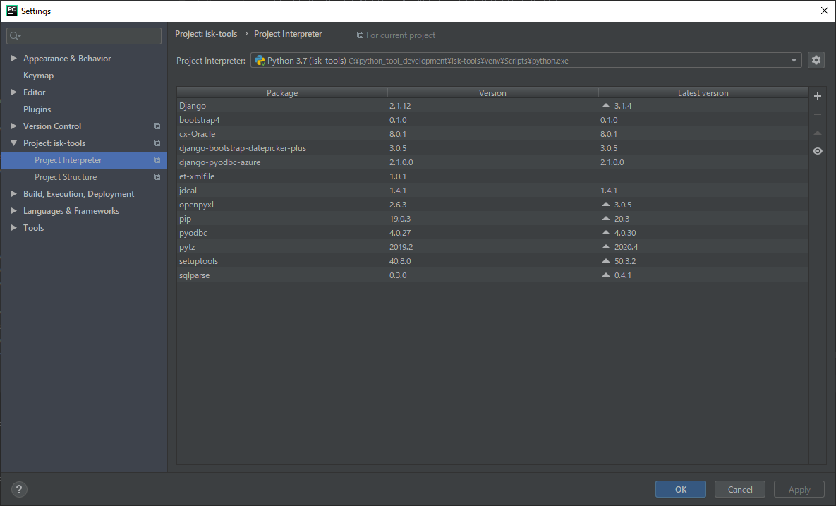

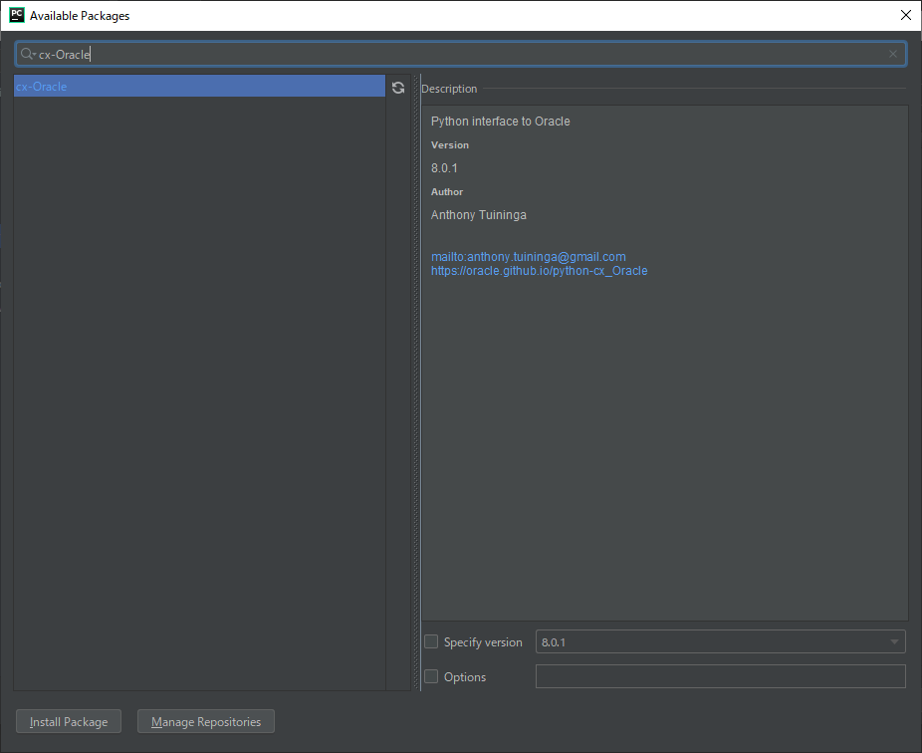

 |  | 2. ドライバーインストール
32bitがデフォルトインストールされているが、64bitが必要。
oracle_client version12のドライバーをインストールする。
\\yfileserv\data\情報システム\アプリ\PC更新作業\Oracle_Client\oracle_client12_64_工事情報接続用python
インストール場所をもう一度確認する必要がある？ローカルユーザー？権限ユーザー？
インストールは権限ユーザーでログインして行う？実行を別のユーザーにすればよい？
（最後はローカルユーザーでログイン状態で管理者権限で実行。ローカルユーザーフォルダ直下にoracleフォルダ作成）

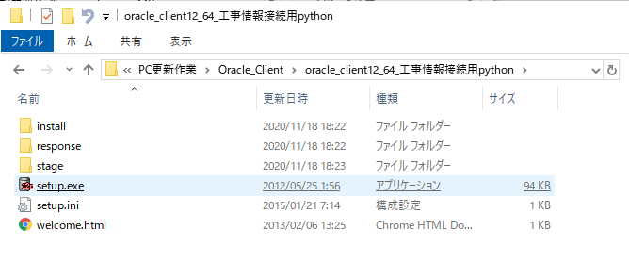

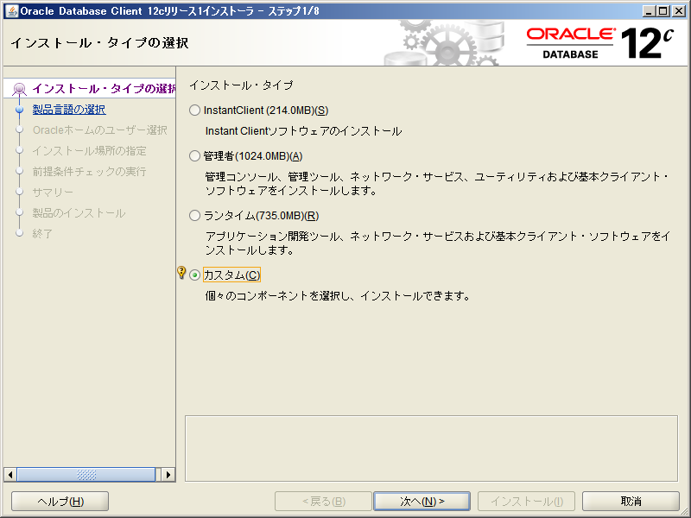

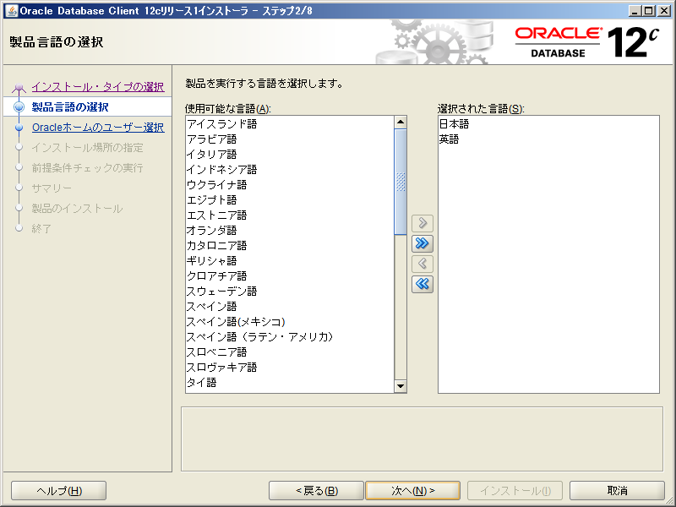

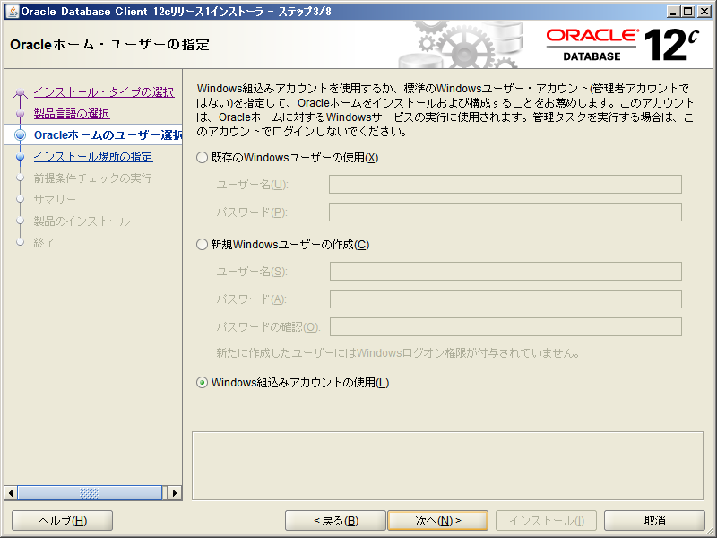

Oracleベースを「C:\oracle」にする。
Oracleベースを変更すると、ソフトウェアの場所が「C:\Oracle\product\12.0.1\client_1」になる事を確認する。

DB
1 | Oracle接続
 |  | 1. 接続設定
関数ごとに処理を行うのは手間なので、呼び出して利用する！？
# import
import cx_Oracle
# Oracle接続
HOST = "yplantia" # ホスト名
PORT = 1521 # ポート番号
SVS = "PLANTIAU" # サービス名
tns = cx_Oracle.makedsn(HOST, PORT, service_name =SVS)
conn = cx_Oracle.connect("PLANTIA44", "PLANTIA44", tns) # user,password
cur = conn.cursor()

 |  | 2-1.SQL
# SQL
cur.execute("""SELECT * FROM TABLE WHERE 項目 = &1""", [変数]) # oracleではパラメータが「&1,&2,,,」となる
変数 = cur.fetchall()

 |  | 2-2.SQL
# SQL
sql = """SELECT * FROM TABLE WHERE 項目 = &1"""
cur.execute(sql, [変数])
変数 = cur.fetchall()

 |  | 2-3.パラメータについて
# パラメータ指定 DB
Oracle &1,&2,,,
SQLSERVER ?,?,,,
# パラメータ指定 単体
cur.execute(sql, [変数1])
# パラメータ指定 複数
cur.execute(sql, (変数1, 変数2,,,))

2 | SQLServer接続
 |  | 1. 接続設定
宣言
import pyodbc
server = 'SQLSERVER○○'
database = 'DB'
username = 'username'
password = 'password'
cnxn = pyodbc.connect('DRIVER={ODBC Driver 17 for SQL Server};SERVER='+server+';DATABASE='+database+';UID='+username+';PWD='+ password)
cursor = cnxn.cursor()

 |  | 2-1.SQL
#SQL
cursor.execute("SELECT @@version;")
変数 = cursor.fetchall()
row = cursor.fetchone()
while row:
print(row[0])
row = cursor.fetchone()

3 | ストアド実行
 |  | 2-1.SQL
pythonの処理でストアドを実行したい場合、APIでの実行は不明なので直接接続して実行する。
複数クエリ実行はできないので注意。
ストアド実行後、「COMMIT」が必要なので注意。
返り値の取り方は不明。
# DB接続後
# ストアド実行 cursor.execute(" \ EXEC [酸化チタン_" + group + "_トレース採番MAIN処理] N'" + from_date + "', N'" + to_date + "' \ COMMIT")

bootstrap
1 | ページ内タブ実装 |  | https://qumeru.com/magazine/509

<ul class="nav nav-tabs">
<li class="nav-item">
<a href="#page1" class="nav-link active" data-toggle="tab">タブ１</a>
</li>
<li class="nav-item">
<a href="#page2" class="nav-link" data-toggle="tab">タブ２</a>
</li>
<li class="nav-item">
<a href="#page3" class="nav-link" data-toggle="tab">タブ３</a>
</li>
</ul>
<div class="tab-content">
<div id="page1" class="tab-pane active">
1
</div>
<div id="page2" class="tab-pane">
2
</div>
<div id="page3" class="tab-pane">
3
</div>
</div>

2 | CSS定義
 |  | settings.py
import os
STATIC_URL = '/static/'
STATICFILES_DIRS = (os.path.join(BASE_DIR, 'static'),)
LOGOUT_REDIRECT_URL = '/isk_tools/'

 |  | template.html
{% load staticfiles %}
<link rel="stylesheet" type="text/css" href="{% static 'css/ファイル名.css' %}">

3 | コンテナについて |  | https://codelikes.com/bootstrap4-margin-padding/
 |  | template.html
コンテナはデフォルトで中央寄せとなる。(「container-fluid」などで対応)
左寄せにしたい場合は、「container m-0」などでmarginを調整する。

4 | アイテムの折り返しについて |  | https://web-designer.cman.jp/css_ref/abc_list/flex-wrap/
 |  | template.html
<div style="display:inline-flex; flex-wrap:wrap;">
</div>

JavaScript
1 | ルール |  |  | https://hacknote.jp/archives/26795/
function名はHTMLのタグid,name名とは重複しないようにする。
onclickの時に不具合を起こす可能性があるため。

1 | 外部JavaScript定義 |  |  | https://dailyhackon.com/javascript-getparam/ |  | https://hirooooo-lab.com/development/javascript-argument/
コードの見やすさ・管理、また共通処理使いまわしのためjavascriptの処理は外部ファイルに記述する。
「python manage.py collectstatic」コマンドでローカルからアパッチ用のフォルダにコピーされる。

 |  | settings.py |  | https://itc.tokyo/django/setup-static/ |  | https://qiita.com/saira/items/a1c565c4a2eace268a07
設備管理システムではローカルを「static」、アパッチを「static_for_deploy」としているが、
一般的にはローカルを「static_local」、アパッチを「static」とする模様。
STATIC_ROOTは読み込んだファイルをまとめて出力する先
STATICFILES_DIRSはCSSファイル等を読み込む先
STATIC_URLはブラウザからアクセスするための相対URL
import os
# ブラウザ上でアクセスするためのURLパス
STATIC_URL = '/static/'
# ローカル環境で{% static %}を使って見に行く先のフォルダ
# collectstaticを実行した際に見に行くフォルダ
STATICFILES_DIRS = (os.path.join(BASE_DIR, 'static'),)
# CSSファイルなどを一か所に集めたいときに使う。
# ローカル環境での設定は不要。アパッチ搭載のWebサーバーでCSSを読み込みたいときに使う。
# デプロイ時に「STATIC_ROOT」を設定。
STATIC_ROOT = os.path.join(BASE_DIR, 'static_for_deploy')

 |  | template.html
<body>に記述すること
renderによるテンプレートタグを使えないのでグローバル変数でパラメーターを送る。
{% load staticfiles %}
<script type="text/javascript"> var グローバル変数1 = '{% url 'url' %}'; var グローバル変数2 = '{{ テンプレートタグ }}'; </script> <script src="{% static 'js/JavaScriptファイル名.js' %}"></script>

 |  | template.html
呼び出し方に気をつける
グローバル〇
document.getElementById('id').onchange = function() { 関数名(); };
ローカルのみ〇
document.getElementById('id').onchange = 関数名;

2 | 注意点
 |  | 1. function名
表示ページ内に同functionが存在する時、順番通り実行され最後の処理が行われる
→違うページだったら同名でも問題ない。
→外部jsにしたい

 |  | 2. id,nameの指定
id,nameを指定する際は、「'id'」「"id"」シングルクォーテーションでもダブルクォーテーションでもどちらでもよいが、
シングルクォーテーション推奨。

 |  | 3. 規則
オブジェクトで割り当てられていないプロパティは「undefined」となる？「NULL」ではない？
オブジェクトで割り当てられていないプロパティは「undefined」となる？「NULL」ではない？

 |  | 4. 宣言 | https://techacademy.jp/magazine/14872
オブジェクトで割り当てられていないプロパティは「undefined」となる？「NULL」ではない？
var、let、const
固定の変数はconstを使う。それ以外はletを使う。
varは使わない。

3 | デバック
 |  | 1. ブラウザで強制デバック
デバックモード時にブレークポイント設定となる
debugger;

4 | コンソール表示
 |  | 1. id,name,classから値取得
# HTMLのvalue, JavaScriptの変数の中身など確認,webデバックコンソールに値を出力
// idで指定
var 変数 = document.getElementById('id' or "id").value JavaScript 推奨
var 変数 = $('#id').val(); jQuery URLの指定と同じで「＃をつけてidを指定」
var 変数 = $('[id=id]').val(); jQuery
// nameで指定
var 変数 = document.getElementsByTagName('name' or "name").value
var 変数 = $('[name=name]').val();
// classで指定
document.getElementsByClassname('class')[index]
console.log(変数);

 |  | 2. 様々なフォームから取得
//プルダウンメニュー 選択した値を取得
var val = $('[name=name]').val();
//プルダウンメニュー 選択した表示名を取得
var txt = $('[name=name] option:selected').text();
//ラジオボタン 選択した値を取得(true or false)
console.log($('[name=name]:checked').prop("checked"));
//ラジオボタン 選択した値を取得(「checked」状態のvalueを全取得)
console.log($('[name=name]:checked').val());
//チェックボックス 選択した値を取得(true or false)
console.log($('#id').prop("checked"));
console.log(document.getElementById("id").checked);
//チェックボックス 選択した値を取得
console.log($('#id').prop("checked") - 0);
console.log(document.getElementById("id").checked - 0);
//チェックボックス 選択した値の状態を操作
// 0がfalse,1がtrue,「name」で全指定,「id」で単体
console.log($('#id').prop("checked", 0));
console.log($('#id').prop("checked", false));

 |  | 3. その他
配列を取り出す
console.table(配列変数);
実行時間を計測
console.time('timer');
// 計測したい処理を記載
console.timeEnd('timer');
関数の呼び出し元一覧を出力
console.trace();

5 | JavaScriptからhtml書き換え。html要素にアクセス
 |  | 1. JavaScript
function () {
document.getElementById('id').value = ''; #値を書き換える
document.getElementById('id').textContent = ''; #表示文字を書き換える
document.getElementById('id').style.background = ''; #スタイルを書き換える
document.getElementById('id').style.marginLeft = '64px';
「-」を含む項目はそのままではなく「-を除いて次の文字を大文字にする」
document.getElementById('id').innerHTML = '<h1>test</h1>'; #タグ内を書き換える
document.getElementById('id').outerHTML = '<h1>test</h1>'; #タグを書き換える
document.getElementById('id').className = 'class名'; #クラスを書き換える
document.getElementById('id').setAttribute('class', 'text2'); #要素を指定して書き換える
addEventLister()

btn.disabled = true; #無効化
btn.disabled = false; #有効化

6 | function起動方法 |  |  | https://www.e-loop.jp/knowledges/36/#%E5%9F%BA%E6%9C%AC%E7%9A%84%E3%81%AA%E6%9B%B8%E3%81%8D%E6%96%B9
 |  | 1. HTMLに記述
<!-- フォームが変更されたとき-->
<select id="id" name="name" onchange="function__change();">

 |  | 2. JavaScriptに記述
// フォームが変更されたとき
$('[name=name]').change(function() {
処理内容
});

 |  | 3. 関数リテラル
const 変数 = function (num) {
return num * 2
}
console.log(変数(4)); //8

 |  | 4-1. アロー関数
const 変数 = (引数) => {
return 引数 * 2
}
console.log(変数(4)); //8

 |  | 4-2. アロー関数 省略
const double = (num) => num * 2
const double = num => num * 2

 |  | 5. 無名関数
window.addEventListener('DOMContentLoaded', function () {
//処理内容
});
window.addEventListener('DOMContentLoaded', () => {
//処理内容
});

<!-- HTMLから書き換え処理を起動-->
<input type="text" id="id" onchange="関数名();"> 値が変更されたときに実行
7 | JavaScriptからHTMLのデータ書き換え
 |  | 1. HTML

// 固定値,パラメータ,変数などで書き換える。
function 関数名_change() {
var 変数 = 書き換え内容;
// 手法1
document.getElementById( "id" or 'id' ).value = 変数 ;
// 手法2 これじゃできない？
$('#id').val(変数);
}
 |  | 2. JavaScript

アラート表示
alert(変数);
確認ウィンドウ 「はい」を選んだらtrue「いいえ」を選んだらfalse
var result = confirm('メッセージ');
if(result) {
//はいを選んだときの処理
} else {
//いいえを選んだときの処理
}
入力ウィンドウ
//resultに入力された文字列が入る。第二引数は初期値
var result = prompt('文字列を入力してください', '初期表示文字');
if(result){
//入力した場合
} else {
//キャンセルを押した場合
}
8 | ウィンドウ表示基本関数
 |  | 1. JavaScript

javascriptからhtmlに新規にエレメントを生成する
var 変数 = document.createElement("Element");
textContent追加
変数.appendChild(document.createTextNode("textContent"));
bodyの一番最後にオブジェクトを追加
document.body.appendChild(変数);
指定したidの前にオブジェクトを追加
document.body.insertBefore(変数, document.getElementById("id"));
var blob = new Blob(data, {type: "text/plain"}); var a = document.createElement("a"); a.href = URL.createObjectURL(blob); a.target = '_blank'; a.download = '工事基本情報.csv'; a.click();
9 | エレメント生成 |  | https://developer.mozilla.org/ja/docs/Web/API/Document/createElement
 |  | 1. JavaScript

$('<form/>', {action: '../../level4_step_top/', method: 'post'}) .append($('<input/>', {type: 'hidden', name: 'level4_step_id', value: a})) .append($('<input/>', {type: 'hidden', name: 'user_division_cd', value: user_division_cd})) .append($('<input/>', {type: 'hidden', name: 'user_department_cd', value: user_department_cd})) .append($('<input/>', {type: 'hidden', name: 'user_authority', value: user_authority})) .append($('<input/>', {type: 'hidden', name: 'confirm_user', value: confirm_user})) .append($('<input/>', {type: 'hidden', name: 'permit_user', value: permit_user})) .append($('<input/>', {type: 'hidden', name: 'csrfmiddlewaretoken', value: '{{ csrf_token }}'})) .appendTo(document.body) .submit();
10 | form送る方法2
 |  | 1. JavaScript

11 | 自身のエレメントのプロパティをJavaScriptに送る HTML要素オブジェクトのプロパティとしてidを取得する |  |  |  |  |  | https://uxmilk.jp/11596
 |  | 1-1. HTML
<input type="button" id="id" value="value" onclick="test(this);">

 |  | 1-2. JavaScript
function test(ele){
var id_value = ele.id; // eleのプロパティとしてidを取得
console.log(id_value); //「id」
}

 |  | 2-1. HTML
<input type="button" id="id" value="value" oncick="test(this.id);">

 |  | 2-2. JavaScript
function getId(id_value){
console.log(id_value);
}

12 | 入力フォームに対しての処理 |  |  |  | https://detail.chiebukuro.yahoo.co.jp/qa/question_detail/q13184690468
 |  | 1. カンマ区切り
カンマ区切り
<script> /* data-type='number' のテキストボックスを取得 */ var NBR = document.querySelectorAll( "[data-type='number']" ); /* 入力時に実行する処理に checkInput を指定 */ for(var i=0;i<NBR.length;i++){ NBR[ i ].oninput = fmtInput } /* 入力時に実行する処理 checkInput を作る */ function fmtInput( evt ){ // 入力が行われたテキストボックスを取得 var target = evt.target; // 入力された値を取得 var data = target.value[ target.value.length-1 ]; // 入力された値が数値以外であれば受け付けない if( ! data.match( /[0-9]/ ) ){ target.value = target.value.slice( 0, target.value.length-1 ); } // テキストボックスの数値を３桁区切りに変換 target.value = target.value .replace( /,/g, '' ) .replace( /(\d)(?=(\d\d\d)+(?!\d))/g, '$1,' ); } </script>

 |  | 2. オートフォーカス |  |  | https://www.nishishi.com/javascript-tips/form-focus.html
オートフォーカス
ページを読み込んだ際にアクティブにしたいフォームを指定する。
<body onLoad="document.フォーム名.タグ名.focus()">
※例 <body onLoad="document.form.userInput.focus()">

13 | 現在の位置情報取得 |  |  |  | https://arma-search.jp/article/javascript-location-href#locationhref
location
URLの取得
var page_url = location.href; console.log(page_url);
ページ遷移
location.href = 'http://google.com'

14 | クライアント側でセレクトボックスリスト更新
 |  | 1. html
セレクトボックス①の値によってセレクトボックス②のリストを書き換える。
optionタグはselectタグのinnnerHTMLとなるため、innerHTMLで書き換え可能。
document.getElementById('id').innerHTML = <option>タグ
手順①選択肢の全てをjavascript変数に格納する。(keyをselect①のvalueとすること)
var 変数 = {
'key1': '<option value='値1'>表示1<option value='値2'>表示2<option value='値3'>表示3',
'key2': '<option value='値1'>表示1<option value='値2'>表示2<option value='値3'>表示3',
'key3': '<option value='値1'>表示1<option value='値2'>表示2<option value='値3'>表示3',
}
手順②selectで選択肢を変更したら処理を走らせる。
<select id="id1" name="name1" onchange="function(this.value);">
<option value="key1">
<option value="key2">
<option value="key3">
</select>
<select id="id2" name="name2">
<option value="">
</select>
手順③javascript処理 select①で選択したvalueをkeyにしてoptionの塊を書き換える
function 処理名(value){
document.getElementById('id2').innerHTML = 変数[value];
}
手順⓪javascript変数に格納する値をpython側の処理で行う。
var test = {{ test | safe }}

 |  | 2. javascript
手順⓪javascript変数に格納する値をpython側の処理で行う。
user_list = {}
for department in model:
option = ''
for user in model:
if user == str(request.user):
option = option + '<option value="' + user + '" select>' + user
else:
option = option + '<option value="' + user + '">' + user
user_list[department] = option
data = {
'user_list': user_list,
}

15 | DOM(Document Object Model) |  |  |  | https://www.hypertextcandy.com/vanilla-javascript-dom
classを指定
document.queryselector('.box');

jquery
1 | value取得
 |  | 1. 通常JavaScriptとの違い
HTMLタグの値取得。 ※jqueryを使用しているときは通常のjavascriptの手法が使えないので注意
通常のJavaScript
$('#id').value
jquery 文字列の場合は#がつくので注意。HTMLからパラメータ駆動の場合文字列となる！
$('#id').val()
$(id).val()

2 | Element取得 |  | https://www.sejuku.net/blog/33245 |  | まとめる

タグ一式を取得できる。ただしタグによる。formやinputでは有効。入力系のもの？
どうしてget(0)なのかは不明。
jquery
$('#id').get(0);
$(id).get(0);
$(name).get(0); //ただしformのみ？inputはだめ！

3 | Ajax通信(非同期通信) JavaScriptからpythonへのデータ受け渡し |  |  |  |  | https://qiita.com/__tambo__/items/409ccf256e84017ea307 | https://www.buildinsider.net/web/jqueryref/059
 |  | 1. HTML
ページを遷移せず内部で一部データのみをサーバに送信し処理をしてページの一部分を更新する(非同期)
通常Web同期通信ではhtmlを送ってhtmlを返すが非同期では、htmlではないデータ通信を行う。
<input type="text" id="id" name = "name">

 |  | 2. JavaScript
function () {
var 変数 = $('#id').val(); //HTMLタグのidを指定して値を取り出す
$.ajax({
url: "送信先URL", //djangoと相性が良い(感想)
type: "POST",
data : {
'変数' : 変数,
'変数' : 変数 //送信するデータ。辞書型（dictionary）形式で送信する。
},
timeout: 10000, //許容待機時間
dataType: 'json', //dataType 応答データの種類、返り値の指定（text、html、xml、json、jsonp、script）
//htmlならrender、jsonならJsonResponse
cache: false, //通信結果をキャッシュするか否か
})
.done(function(data){ //成功した時の処理 dataは返り値
$('#id').empty();
$('#id').html(data);
})
.fail(function(jqXHR,textStatus,errorThrown){ //失敗した時の処理
$('#id').empty();
alert('Error!' +textStatus+' ' +errorThrown);
});
}

djangoには通常のPOST通信がされる
request.POST["変数"]
 |  | 3. Python

4 | Ajax通信(非同期通信) ファイルデータをdjangoに送る。formデータをPOST
 |  | 1. HTML
非同期通信で変数の値を送信ではなく、htmlのフォームデータをそのまま送信する。
formのデータを全てまとめて送信することができる。
<form id="id" name="name" action="/url/" method="POST" enctype="multipart/form-data"> {% csrf_token %} <input type="hidden" id="id" name="name" value="{{ value }}"> <input type="file" id="id" name="name"> <input type="button" value="" onclick="upload();"> </form>

 |  | 2. JavaScript
function upload(){ // フォームデータを取得 var formdata = new FormData($('#id').get(0)); //form // POSTでアップロード $.ajax({ url : "送信先URL", type : "POST", data : formdata, //form形式で指定(※ついでに変数など送ることは不可) cache : false, contentType : false, //formの時必須 processData : false, //formの時必須 dataType : "json" }) .done(function(data){ function(); alert(data.msg); }) .fail(function(jqXHR,textStatus,errorThrown){ alert('Error!' +textStatus+' ' +errorThrown); }); }

formタグ内に含まれるデータ全てが取得できる。
request.POST["name"] #
request.FILES.__len__() #ファイル件数
for file_list in request.FILES.dict(): #ファイルフォームのnameをリストに格納
return JsonResponse({"msg": "メッセージ文"})
 |  | 3. Python

Web画面上一部を更新する
$('#id').empty(); //いったん空にする
$('#id').html(変数); //()内の変数にエレメントを書き換え
通常javascriptでは、
オブジェクト.outerHTML = '<h1>test</h1>';
5 | エレメント書き換え
 |  | 1. ajax通信応用

6 | 複数チェックボックスの必須入力チェック
チェックボックスは未選択だと、view側にrequestでkeyが送られない。
NULL,None,空文字などではなくkeyがPOSTされない。
そのためform入力時にバリデーションエラー？となるので、以下の対応を行う。

チェックボックスはグループ全体ではなく、
個々の値に対してでしかバリデーションチェックが行われない。
グループに対し、最低一つのチェックが入っている場合は、
全てのチェックボックスのrequired属性を解除する。
逆に、チェックが一つも入っていない場合は、
全てのチェックボックスにrequired属性を付与する。
//チェックボックス最低1つ以上選択させる $(function(){ $('.class').on("click",function(){
status_check();
}); });
//checkboxの状態でrequiredを変更
function status_check(){
if( $('.class:checked').length > 0 ){ $('.class').prop("required",false); //required属性の解除
}else{ $('.class').prop("required",true); //required属性の付与 }
}
//ページ読込時にチェックする window.onload = function() { status_check(); };
 |  | 1. すべてにrequiredをつける |  | https://qiita.com/BRSF/items/14b4874c171496d22a34

 |  | 2. ボタンを無効化にする |  | https://agohack.com/checked-button-disabled/
グループに対し、最低一つのチェックが入っている場合は、ボタンを有効化する。
逆に、チェックが一つも入っていない場合は、ボタンを無効化する。
//チェックボックス最低1つ以上選択させる $(function(){
// チェックボックスの状態が変わったら（クリックされたら） $("input[type='checkbox']").on('change', function () { //class指定のほうがよい？
status_check(); }); });
//checkboxの状態でrequiredを変更
function status_check(){
if ($(".class:checked").length > 0) {
$("#button_id").prop("disabled", false); // ボタン有効
} else {
$("#button_id").prop("disabled", true); // ボタン無効
}
}
//ページ読込時にチェックする window.onload = function() { status_check(); };

python
 |  |  |  |  |  | None_to_blank(prospecificationunit_data.contents_detail5)

1 | 用語
 |  | 1. Python
モジュール
1つのファイルに書かれているプログラム(関数)
ライブラリ(パッケージ)
汎用性の高いプログラムのかたまり

2 | requestからデータ取得
 |  | 1-1. 存在チェック | https://www.nblog09.com/w/2019/04/07/django-query/
if 'key' in request.POST
print(request.POST['key'])

 |  | 1-2. 存在チェック | https://office54.net/python/django/views-request-post#section1-2
get()メソッドで判断・置換が可能。配列からkey指定で値をとりだすメソッド。
「default=」は省略可能。また第2パラメータ自体も省略可能。その場合はdefault値None。
request.GET.get('key', default=None)
request.POST.get('key', default=None)

aaa
aaa
 |  | 2. HTML

3 | 改行を含む文字列でhtml上に表示する
 |  | 1. python
変数valueの改行コードを有効にする
{{ value|linebreaksbr }}

4 | host名取得
 |  | 1. python
host名を取得
from socket import gethostname
gethostname()

5 | Pythonで半角・全角の変換を高速に行う |  |  | https://qiita.com/ikuyamada/items/fea6c8f81e7cac7cf318
 |  | 1. python
ライブラリを利用する。
% pip install mojimoji

6 | if
 |  | 1. falseのとき
falseのとき
1. if cond is not True:
2. if not cond:

 |  | 2. 1文で書くとき
式が成り立つとき処理①を行う。is は「=」。
変数 = 処理① if 式 is 判別式 else 処理②
変数 = 処理① if 式 is not 判別式 else 処理②
例 変数 = "" if 変数 is None else 変数

 |  | 3. 否定文
否定の条件式を設定したいとき、
if not A and B
Aは否定。Bは肯定となる。

7 | 変数を連番で作成 動的に変数作成 |  |  |  | https://teratail.com/questions/9130
exec
# estimate = Estimate.objects.filter(work_id=construction_id)
# for i in range(1, 6, 1):
# exec("candidate_vendor%d = ''" % i)
# i = 1
# for estimate in estimate:
# exec("candidate_vendor%d = '%s'" % (i, estimate.vendor))
# exec("print(candidate_vendor%d)" % i)
# i += 1

8 | フォーマット関数 |  |  | https://gammasoft.jp/blog/python-string-format/#format
 |  | 1.フォーマット
{インデックス番号:書式指定}.format()関数
例 "{0}さんの身長は{1}cmです。{0}さんの体重は{2}kgです。".format("山田", 190, 105.3)
山田さんの身長は190cm、体重は105.3kgです。
「,」金額表記形式。フォーマットが1つの場合省略できる。
"{:,}".format(値)

 |  | 2.日付・日時データフォーマット
strftime関数
日時変数.strftime("%Y-%m-%d")
文字列変数.strptime("", "%Y年%#m月%#d日")

9 | 組み込み関数 |  |  | https://docs.python.org/ja/3/library/functions.html
input() 入力された値を文字列として返す
print() 指定された値を出力する
+ 結合 同じ型どうしで結合する。
, 連結 出力の際に半角スペースで結合する。型を意識しなくてもよい
sep引数 複数出力する際の区切り文字
end引数 改行せずに出力など
open() ファイルを開く
str() 文字列型に変換する
int() 整数型に変換する
len() 文字列、リスト、タプル、辞書の長さ(要素数)を返す

10 | 標準ライブラリ |  |  | https://docs.python.jp/3/library/
subprocessモジュール
Pythonからコマンドを実行するためのモジュール

11 | アプリ起動 |  |  | https://tonari-it.com/python-popen-start-folder/
Popen関数 プロセスをオープン
import subprocess
subprocess.Popen([‘start‘, r'filepath'], shell=True)
起動プログラム指定
subprocess.Popen([r'programpath', r'filepath'])
フォルダを開く
subprocess.Popen([‘explorer‘, r'folderpath'])

12 | エスケープシーケンス |  |  | https://note.nkmk.me/python-raw-string-escape/
raw文字列で無効化
r'filepath'でエスケープシーケンス無効化
/t,/n タブ,改行

13 | for |  |  | https://runebook.dev/ja/docs/django/ref/templates/builtins
組み込みテンプレートタグのfor内で用意されている変数
forloop.counter ループの現在の繰り返し(1インデックス)
forloop.counter0 ループの現在の繰り返し(0インデックス)
forloop.revcounter ループの終了からの反復回数(1インデックス)
forloop.revcounter0 ループの終了からの反復回数(0インデックス)
forloop.first ループの開始真
forloop.last ループの終了真
forloop.parentloop 入れ子になったループの場合は、現在のループを囲むループ

14 | log出力 |  |  | https://blog.daisukekonishi.com/post/django-logging/
 |  | setting.py
handler: 出力先や使用するフォーマット、ファイル名など各種設定を用意
formatters: 具体的な出力時のフォーマットを設定
loggers: 使用するloggerの定義。上で設定したhandlerやformatterを紐付ける
import os
# ログ保存用設定 # LOG_ROOT = r'//Ydomnserv/common/部門間フォルダ/FacilityData/test' LOG_ROOT = 'C:\\python_tool_development/isk-tools'
LOGGING = { "version": 1, "disable_existing_loggers": False, "handlers": { "info": { "class": "logging.handlers.RotatingFileHandler", "filename": LOG_ROOT + "/logs/django_info.log", "formatter": "verbose", "maxBytes": 1024 * 1024 * 1, # ファイル容量 "backupCount": 5, # 最大保持数 }, "error": { "class": "logging.handlers.RotatingFileHandler", "filename": LOG_ROOT + "/logs/django_error.log", "formatter": "verbose", "maxBytes": 1024 * 1024 * 1, # ファイル容量 "backupCount": 5, # 最大保持数 }, }, "formatters": { "verbose": { "format": "\t".join( [ "[%(levelname)s]", # DJANGO_LOG_LEVEL "%(asctime)s", # 時間 "%(name)s", # loggerのname "%(message)s", #message ] ) }, }, "loggers": { "info": { "handlers": ["info"], "level": os.getenv("DJANGO_LOG_LEVEL", "INFO"), "propagate": True, }, "error": { "handlers": ["error"], "level": os.getenv("DJANGO_LOG_LEVEL", "ERROR"), "propagate": True, }, }, }

 |  | 各views.py
各viewに例外処理を仕込む。
出力する内容は行数が長くなるので共通関数に分ける。
try:
処理
except Exception:
例外処理共通関数(request, traceback.format_exc())
raise

 |  | views.py
ログに出力する内容を共通関数に書く。
def 例外処理共通関数(request, traceback_str):
imort inspect
import logging
# 呼び出し元関数、ファイル名、行数を取得 f_obj = inspect.currentframe().f_back func_name = f_obj.f_code.co_name file_name = os.path.basename(f_obj.f_code.co_filename) lineno = str(f_obj.f_lineno) # 情報文字列化 request_str = ',request:' + str(request) + ',POST:' + str(request.POST) + ',GET:' + str(request.GET) traceback_str = ',exception:' + traceback_str # ログ出力 log_msg = '[' + file_name + ':' + lineno + '].' + func_name + ':' + request_str + traceback_str logger = logging.getLogger("error") logger.error(log_msg) return

15 | HttpResponse応用
htmlの中身を引数として渡すと、html形式で生成表示する。
from django.http import HttpResponse
test = DB.objects.all()
for test in test:
if test.user.username == request.user.username:
return render(request, 'fms/parts/temporary_response/make_plantia_import_excel_page.html')
return HttpResponse("<script>alert('アラート!');window.location.href = '../temporary_response_menu/';</script>")

16 | 連続で動的に関数を呼び出し、リストに格納 |  |  |  |  |  | https://teratail.com/questions/68294
 |  | 文字列の箇所を変数にすることで動的に関数呼び出しができる
function_name = '文字列' + '文字列' globals()[function_name]()

 |  | リスト変数を作成しておき、文字列変数をループ処理でリストに追加する
function_list = ['']
for 変数 in 変数: function_name = 変数 + '_info' function_list.append(globals()[function_name](パラメータ))

17 | 呼び出し関数でrenderの返り値を変数に格納して扱う |  |  |  |  |  | https://techacademy.jp/magazine/23353
 |  | ①body要素取り出し
変数.content

 |  | ②renderの返り値はbytes型なのでstr型に変換
bytes型をdecodeでstr型に 変数.decode()
str型をencodeでbytes型に 変数.encode()

17 | 呼び出し関数でjsonの返り値を変数に格納して扱う |  |  |  |  |  | https://techacademy.jp/magazine/23353
 |  | ②body要素取り出し
変数.content

 |  | ①jsonの返り値はbytes型なのでstr型に変換
bytes型をdecodeでstr型に 変数.decode()
str型をencodeでbytes型に 変数.encode()

import json
変数 = json.loads(変数)
変数['key']
 |  | ③HTML構文に書き出し

from django.shortcuts import redirect
return redirect('url.name', パラメータ)
18 | リダイレクト |  |  |  |  |  | https://yu-nix.com/blog/2021/1/7/django-redirect/
 |  | 既存のページに飛ばしたいとき。

19 | 関数の設定
・POSTからでしかアクセスできない「@require_POST」
・ログインしていないとアクセスできない「@login_required」

可変長引数（*args, **kwargs）
*args: 複数の引数をタプルとして受け取る
**kwargs: 複数のキーワード引数を辞書として受け取る
 |  | 可変長引数

20 | カンマ自動付与
 |  | settings.py
「humanize」アプリを追加する
INSTALLED_APPS = [
...
'django.contrib.humanize',
...
]

 |  | settings.py
カンマ自動付与の位置を設定
NUMBER_GROUPING = 3

フィルターで指定
{{ value | intcomma }}
 |  | template.html

21 | inspectライブラリ
 |  | 1.現在実行中の関数をプリントする |  | https://qiita.com/zukescode/items/dc09dd0040295616ebd1
import inspect
cframe = inspect.currentframe()
fname = inspect.getframeinfo(cframe).function
print("Running '{}' function on {} and {}".format(fname, phenomenon_id, now))

 |  | 2.関数の呼び出し元を取得
どこからも呼び出されていない場合「innner」となる。
関数呼び出しで呼び出された場合、呼び出し元を取得できる。応用で文字置き換え
import inspect
f_object = inspect.currentframe().f_back
function_name = f_object.f_code.co_name.replace('entry_', '')
print(function_name)

22 | setting.pyを環境ごとに切り分ける |  |  | https://jpdebug.com/p/2608810
 |  | manage.py
ホスト名によって、設定ファイルを切り替える。
from socket import gethostname
host_name = gethostname()
if host_name == 'YWEBSERV1': print('本番環境起動') os.environ.setdefault('DJANGO_SETTINGS_MODULE', 'config.settings.settings_product') elif host_name == 'I7161DD6': print('テスト環境起動') os.environ.setdefault('DJANGO_SETTINGS_MODULE', 'config.settings.settings_test') else: print('開発環境起動') os.environ.setdefault('DJANGO_SETTINGS_MODULE', 'config.settings.settings_develop')

 |  | wsgi.py
ホスト名によって、設定ファイルを切り替える。
from socket import gethostname
host_name = gethostname()
if host_name == 'YWEBSERV1': os.environ['DJANGO_SETTINGS_MODULE'] = 'config.settings.settings_product' elif host_name == 'I7161DD6': os.environ['DJANGO_SETTINGS_MODULE'] = 'config.settings.settings_test' else: os.environ['DJANGO_SETTINGS_MODULE'] = 'config.settings.settings_develop'

 |  | settings_環境.py
ホスト名によって、設定ファイルを切り替える。
環境ごとにsettingsファイルを作成し、共通の処理はすべてのファイルでimportする。
from .settings_common import *
# 動作許可ホスト(セキュリティ用設定) ALLOWED_HOSTS = [ '127.0.0.1', 'localhost', 'ywebserv1', ]

23 | リスト・フィルター画面のテンプレート

できるだけSQLは使わずmodelを利用してデータベースを扱いたい。
一つのModelだけではなく、複数Modelからデータ参照してHTMLに渡したい場合のテンプレート

 |  | 1-1.リスト画面(リスト編)
テンプレート側で項目ごとに処理を行いたい場合、インデックス指定になるため項目がわかりづらい。
項目ごとの処理を行わずそのまま表示するときのみに利用する。dict型よりシンプルになる。
def top_page(request):
progress_list = [] # 空のリスト用意
# mainのテーブルをカーソルで回す
for progress_data in Progress.objects.filter(条件):
# 外部キーいろんなテーブルからデータ参照
model1_data = Model1.objects.get(id=progress_data .id)
model2_data = Model2.objects.get(id=progress_data .id)
・・・
# リストに格納
progress_list.append([
progress_data.id,
model1_data.value,
model2_data.value,
・・・,
])
data = {
'progress_list': progress_list,
}
return

 |  | HTML
<tbody> {% for progress_list in progress_list %} <tr> {% for progress in progress_list %} <td>{{ progress | default_if_none:'' }}</td> {% endfor %} </tr> {% endfor %} </tbody>

 |  | 1-2.リスト画面(辞書型編)
項目によって表示を変えたいなど、HTML側で項目指定でデータ表示したい場合、
リスト型ではなく辞書型に格納する。（HTML側で項目がわかりやすいように）
def top_page(request):
progress_dict = {} # 空の辞書用意
# mainのテーブルをカーソルで回す
for progress_data in Progress.objects.filter(条件):
# 外部キーいろんなテーブルからデータ参照
model1_data = Model1.objects.get(id=progress_data .id)
model2_data = Model2.objects.get(id=progress_data .id)
# 辞書に格納
progress_dict[str(progress_data.id)] = {
'id': progress_data.id,
'value1': model1_data.value,
'value2': model2_data.value,
・・・,
}
data = {
'progress_dict': progress_dict,
}
return

 |  | HTML
<tbody> {% for key, value in progress_dict.items %} <tr> <td scope="row"><a href="{% url apps:name' value.id value.value1 value.value2 %}">開く</a></td> <td>{{ value.id }}</td> <td>{{ value.value1 }}</td> <td>{{ value.value2 }}</td> </tr> {% endfor %} </tbody>

 |  | 2-1.フィルター画面 説明
Modelのfilterの条件をdict型で宣言できる。keyが項目、値が条件値となる。
またそれぞれを連結も可能。連結の場合は多重絞り込みのため、AND条件となる。
dict型変数{'key': value}
progress_data = Progress.objects.filter(**dict型変数).filter(**dict型変数1).filter(**dict型変数2).filter(**dict型変数3):
※項目(key)=条件値(value)となる。「__in」なども指定可能。

 |  | 2-2.フィルター画面
フィルターのformを受け取って、リストを再構築する。
formの状態によってフィルター処理を判断する。request.POST['name'] is not ''で入力されているか確認して処理を行う。
def top_page(request):
# GETの処理
# POSTの処理
if request.method == 'POST':
# filter処理 条件の変数用意
condition1 = {}
condition2 = {}
condition3 = {}
condition4 = {}
# 条件①:進捗区分
step_list = []
if request.POST['progress_class'] == '1':
for step_master in StepMaster.objects.filter(step=1102).values_list('step'):
step_list.append(step_master)
condition['present_step_id__in'] = step_list
elif request.POST['progress_class'] == '2':
for step_master in StepMaster.objects.filter(step__in=[1103, 1104, 1201, 1202, 1301, 1302, 1401, 1501, 1601, ]).values_list('step'):
step_list.append(step_master)
condition['present_step_id__in'] = step_list
elif request.POST['progress_class'] == '3':
for step_master in StepMaster.objects.filter(step=9999).values_list('step'):
step_list.append(step_master)
condition['present_step_id__in'] = step_list
else:
for step_master in StepMaster.objects.filter(lost_flag=0, hidden_flag=0).values_list('step'):
step_list.append(step_master)
condition['present_step_id__in'] = step_list
# 条件②:部署名
request_id_list1 = []
if request.POST['present_department'] is not '':
for request_id in Request.objects.filter(department=(request.POST['present_department'])).values_list('id'):
request_id_list1.append(request_id)
condition1['request_id__in'] = request_id_list1
if request_id_list1.__len__() == 0:
condition1['request_id__in'] = [0, ]
# 条件③:申請者
request_id_list2 = []
if request.POST['present_operator'] is not '':
for request_id in Request.objects.filter(user=(request.POST['present_operator'])).values_list('id'):
request_id_list2.append(request_id)
condition2['request_id__in'] = request_id_list2
if request_id_list2.__len__() == 0:
condition2['request_id__in'] = [0, ]
# 条件④:期間FROM～TO
request_id_list3 = []
if request.POST['completion_date_from'] is not '' and request.POST['completion_date_to'] is not '':
for request_id in Request.objects.filter(completion_date__range=(request.POST['completion_date_from'], request.POST['completion_date_to'])).values_list('id'):
request_id_list3.append(request_id)
condition3['request_id__in'] = request_id_list3
if request_id_list3.__len__() == 0:
condition3['request_id__in'] = [0, ]
progress_dict = {} # 空の辞書用意
# mainのテーブルをカーソルで回す
for progress_data in Progress.objects.filter(条件):
# 外部キーいろんなテーブルからデータ参照
model1_data = Model1.objects.get(id=progress_data .id)
model2_data = Model2.objects.get(id=progress_data .id)
# 辞書に格納
progress_dict[str(progress_data.id)] = {
'id': progress_data.id,
'value1': model1_data.value,
'value2': model2_data.value,
・・・,
}
data['progress_dict'] = progress_dict data['progress_form'] = ProgressForm(request.POST)
return render(request, './top_page.html', data)

template
ページのデザインなどHTMLの共通部分を使いまわしたい場合、templateの機能を利用する。
ただしイメージとしては、個別のHTMLファイルに共通のHTMLファイルを埋め込むのではなく、
共通のHTMLファイルに対して個別のHTMLファイルを埋め込むイメージとなる。
(意味は同じだが、プログラム記述のイメージ)
テンプレート元(共通のHTML)と埋め込みファイル(個別のHTML)は、どちらも同じタグを使う。
タイトル、ヘッダー、内容でわけて埋め込むことができる。
1 | template
 |  | 1. HTML

共通のHTMLを記述
(テンプレート元は位置を指定するだけなので、ブロックタグは基本空になるはず)
<!doctype html> <html lang="ja"> {% load staticfiles %} <head> <title>{% block title %}{% endblock %}</title>
{% block header %}{% endblock %} </head>
<body>
{% block content %}{% endblock %} </body> </html>
 |  | 2.テンプレート元(共通のHTML)

 |  | 3.埋め込みファイル(個別のHTML)
テンプレートファイルを指定
ブロックで囲まれていないところは埋め込まないのでほとんど意味のないものとなる。
{% extends 'URL' %}
{% block title %}タイトル{% endblock %}
{% block header %}ヘッダー{% endblock %}
{% block content %}内容{% endblock %}

2 | csrf_tokenについて |  |  | https://djangobrothers.com/blogs/django_csrf/
{% csrf_token %} inputタグがレンダーされる。form時にinputタグでトークン送付の場合。
form内に宣言するだけでよい。下記が生成される。
<input type="hidden" name="csrfmiddlewaretoken" value="JjAP5uW656Xn9WMLZ3chqT1haPekrHDQil0KOgNpR0WVojLhN4T4Q9N3B2te6CqW">
{{ csrf_token }} valueのみがレンダーされる。form時にjavascript側でトークン送付の場合。
javascriptで下記の様に変数に格納してajaxなどで使用する。
var csrf_token = '{{ csrf_token }}';

2 | プルダウンメニュー
新規時 初期表示＆リスト表示
更新時 更新データを表示＆リスト表示

 |  | 1. Python
リスト表示
変数 = テーブル名.objects.filter(lost_flag=0) 条件抽出
変数 = テーブル名.objects.all() 全件取得

<select id="id" name="name" onchange="function(value);"> プルダウンメニュー選択時処理。値はoptionタグのvalueが送信される。
<option value=""></option> 初期値を空にしたい場合。並び順に表示され一番上が初期表示される。「selected」で初期選択。
<option hidden value="{{ 変数 }}">{{ 変数 }}</option> 初期値を表示する。下のリストには重複表示されない。
{% for 項目 in テーブル %} 各レコードを抽出
<option value="{{ 項目 }}">{{ 項目 }}</option>
{% endfor %}
</select>
 |  | 2. DB参照プルダウンメニュー

//直書きのプルダウンメニューから値を取得＆初期値設定
<select id="id" name="name">
{% if テーブル.項目 == "M" %}
<option value="M" selected>機械</option>
<option value="E">電気</option>
<option value="I">計装</option>
<option value="C">土建</option>
{% elif テーブル.項目 == "E" %}
,,,
{% endif %}
</select>
 |  | 3. 直書きのプルダウンメニュー

 |  | 4. JavaScript
//コンボボックスを変更したとき
function fclty_nm_change(a) {
var value = a; 不要？
$('#fclty_nm').val(value); 不要？HTMLフォームのidに値を格納する
}

3 | ラジオボタン
 |  | 1. HTML
nameを同じにすることでグループされ、djangoではnameがkeyとなる。
idは不要？普通は<form>や<label>で囲う？確認
<input type="radio" name="name" value="0">テキスト0
<input type="radio" name="name" value="1">テキスト1
<input type="radio" name="name" value="2">テキスト2

nameを同じにすることでグループされ、djangoではnameがkeyとなる。
idは不要？普通は<form>や<label>で囲う？確認
<input type="checkbox" name="name" value="1">テキスト1
<input type="checkbox" name="name" value="2">テキスト2
<input type="checkbox" name="name" value="3">テキスト3
4 | チェックボックス
 |  | 1. HTML

 |  | 1. HTML | https://qiita.com/black_iron/items/e7af697b641112275bf1
checkboxをreadonlyにする
disabledだと薄灰色になって見にくい。readonlyは存在しない。
<input type='checkbox' onclick='return false;'>
<input type='checkbox' onclick='return false;' checked>

5 | 日付型,日時型
 |  | 1. HTML
日付型
<input type="date" name="date" id="date">
時間型
<input type="time" name="time" id="time">
日時型
<input type="datetime-local" id="datetime-local" name="datetime-local" value="" min="" max="">

 |  | 2. 現在時刻を表示
django テンプレートタグ 現在時刻を表示 {% now %}
<input type="datetime-local" id="discovery_datetime" value="{% now 'Y-m-d\TH:i' %}"> フォーマット'yyyy-mm-dd tt:mm'形式
テンプレートタグ エスケープシーケンスは「\」

nameは記述しない？,idは別にする？,同じにすることでグループする。
<input type="file" id="id" name="name">
6 | ファイルアップロード
 |  | 1. HTML

7 | ログインユーザー取得 |  |  | https://tsukasa-blog.com/programming/django-loginrequiredmiddleware/
 |  | 1. HTML
{{ request.user }}

 |  | 2. python
djangoはURLを知っていれば直接アクセス可能だが、ログイン情報でページ処理をしたい場合は、
ログイン必須の設定とする。
from django.contrib.auth.decorators import login_required
@login_required
def 関数名(requset):
request.user.username

自動補完無効
autocomplete="off"
8 | オプション |  |  | http://www.tohoho-web.com/html/attr/inputmode.htm
 |  | 1. HTML

入力モード
inputmode=mode
数値入力: numeric;

9 | データの受け渡し(html→python)
 |  | 1. request.POST(QueryDict)
エントリー処理などはPOST送信する。値がなくても処理が続行できる。
requestは{ key1: value1, key2: value2,,,, }辞書型で格納されている。keyはname属性となる。
request.POST['name']
html上に同nameが複数ある場合getlistでlistとして取得する。単一にしたいときはforなどを使う。
変数 = request.POST.getlist('name')

 |  | 2. URLパラメータ
一覧からデータ表示などはURLパラメータを利用する。値がないとエラーとなる。(URLが不正)
url.py
path('index/<int:id>/<name>', index)
views.py
def index(request, id, name)

 |  | 3-1. session使い方 | https://idealive.jp/blog/2018/11/21/%E3%80%90django%E3%80%91session%E3%81%AE%E4%BD%BF%E3%81%84%E6%96%B9%EF%BC%88%E5%9F%BA%E6%9C%AC%E7%B7%A8%EF%BC%89/
隠しパラメータhiddenなどはユーザーが改ざんできるのでよくない。干渉されてこまる重要なデータを受け渡す場合、
セッション変数を利用すること。関数間で変数の受け渡しができる。
requestの中に埋め込む場合、requestをパラメーターで送らなければいけない。
# 保存 関数aで
request.session['hoge'] = hoge
# 取得 関数bで
name = request.session['hoge']
# Noneの可能性がある場合は、上記だとエラーになるため「get」してNoneも取得
name = request.session.get('hoge')

 |  | 3-2. session設定 | https://qiita.com/3244/items/9eb03e733b986c20ee16
利用するにあたってsettings.pyで設定が必要(デフォルトで設定されている)
・INSTALLED_APPS に "django.contrib.sessions" が含まれていること
・MIDDLEWARE に "django.contrib.sessions.middleware.SessionMiddleware" が含まれていること
・SESSION_ENGINE が定義されていないか、または設定値が django.contrib.sessions.backends.db であること

 |  | 3-3. session有効時間
settings.pyに追加。秒数を設定
SESSION_COOKIE_AGE = 3600

関数でセッション削除
del request.session['セッション名']
request.session.clear()
コマンドでDBから期限切れのセッションを削除
python manage.py clearsessions
 |  | 3-4. session削除 | https://office54.net/python/django/django-session-setting |  |  |  | https://qiita.com/elephant_dev/items/44f2922f613b461869a1

10 | データの受け取り(python→html)
 |  | 1. python
SELECT文・APIで指定した項目順に配列で変数へ格納される。
「変数.[index(項目)].[index(件数)]」で取得できる。[index(項目)]は「変数.項目名」と直接項目名を書いてもよい。
件数が1件のとき[index(件数)]は省略できる。
①NG
TEST.[0].[0]
②for
for 各レコード in テーブル
for 各項目 in 各レコード
print(各項目)
③for
for 変数 in テーブル #for文で各レコードを
print(変数.[index(項目)]) #indexで各項目を
print(変数.項目名) #indexで各項目を

 |  | 2. HTML
「変数.配列番号」で取得できる。index番号に[ ]はいらない。
for文でループしてindex指定する。
{% for 項目 in テーブル %} for文で各レコードを
{{ 項目.配列番号 }} indexで各項目を
{% endfor %}
for文を使わない場合
{{ テーブル.レコード.項目)}}

11 | 多次元辞書型変数を分解
 |  | 1. python |  |  | https://qiita.com/kr_ss/items/9c7c1b6dca07344cc76e
Modelと同じように手動で辞書型を作成してtemplateで利用したい場合、
多次元辞書型変数宣言 実際はModelなどをforに使う
dict = {}
for index in range(10):
dict[index] = {
'key1': values1,
'key2': values2,
}
中身 indexが件数のイメージ
dict = {0: {'key1': 'values1', 'key2': 'values2'}, 1:{'key1': 'values1', 'key2': 'values2'}, 2:{'key1': 'values1', 'key2': 'values2'},,, }

keyはindexの件数となっているので表示はほぼ不要
valueにkey1,values2を持つ多次元辞書型となる。
{% for key, value in data.items %}
{{ key }}{{ value }}{{ value.key1 }}{{ value.key2 }},,,
{% endfor %}
 |  | 2. HTML |  |  | https://docs.djangoproject.com/ja/1.11/ref/templates/builtins/#for

12 | プルダウン応用 ajaxを使って画面更新をview側で処理
view側でプルダウンリスト作成
def メソッド名(request): テーブル名 = テーブル名.objects.filter(項目__icontains=request.POST['name'], lost_flag=0) data = '' for テーブル名 in テーブル名: data += '<option value="' + テーブル名.項目名 + '">' + テーブル名.項目名 + ':' + テーブル名.項目名 + '</option>' ary = { 'data': data, } return JsonResponse(ary)

HTMLを組み込んだ変数
{{ 変数 | safe }}

13 | メールクライアント起動 プロトコルハンドラ
mailto:ハンドラ ブラウザのURLバーに入力する
mailto:address?subject&body=

14 | 入力フォームをクリアする(resetではない) |  |  |  | https://qiita.com/ucan-lab/items/3820010208d5c4a0549a

15 | テキストボックスにフォーカスを当てた時に全選択状態にする |  |  |  |  | https://javascript.programmer-reference.com/js-text-select/
onfocus="this.select();"

16 | 複数リスト
 |  | 1. HTML
Ctrlキーを押しながら複数選択できるリスト設置
<select id="id" name="name" size="5" multiple> <option value="value">text</option> </select>

 |  | 1. javascript
リストで取得できる
変数 = $('#ID').val() jQuery
変数[0],変数[1],変数[2],,,,
件数を取得
$('#ID option:selected').length jQuery
チェックをつける
document.getElementById('id').selected

17 | 空白コード |  |  |  |  | https://tech-camp.in/note/technology/9166/
4種類ある
&emsp;
&nbsp;&nsp;&thinsp;

formは普通ボタンでsubmitするときボタンをformタグの内側に入れて紐づけを行うが、formにidをつけることで
form外のボタンと紐づけを行うことができる。逆に言えばformタグ内にボタンを仕込めば、ボタンにformタグは不要。
<form action="URL" name="fuge" id="hoge" method=""></form>
<button class="" type="submit" form="hoge">submit</button>
18 | formタグについて
 |  | 1.form |  |  |  | https://qiita.com/Emily-wata/items/cdd4baf2e50333ccea90

 |  | 2.formaction |  |  |  | https://www.tagindex.com/html5/form/button.html
formは普通formタグに送り先(action)を記述するが、buttonタグにformactionを追加すれば、ボタン側で送り先を記述できる。
これによりボタンを複数置いて、ボタンごとに送り先を変更することができる。
またformにactionがあっても、buttonにformactionがある場合は、formactionが優先される。
<button class="" type="submit" formaction="URL" from="hoge">submit</button>

formタグは入れ子にできない
 |  | 3.ルール |  |  |  | https://qiita.com/k5trismegistus/items/eda92664037f96f40e37

19 | loading画面について
 |  | 1. HTML
ロード中のgif画像を「display:none」で設定しておき、javascriptの処理で表示、非表示を切り替える。
(divなしにはできないか？imgにidやstyleを追加すれば？)
<div id="loading_gif" style="position:absolute; left:50%; top:20%; margin-left:-300px; margin-top:300px; z-index: 10; display: none"> <img src="{% static 'img/loading/earth.gif' %}"> </div>

 |  | 2. JavaScript
処理の最初で「show()」で表示にする。
if($("#loading_gif") != null){ $("#loading_gif").show(); }
処理後(.done)などに「fadeOut()」で非表示にする。
.done(function(data){ if($("#loading_gif") != null){ $("#loading_gif").fadeOut(); //呼び出し中に表示するgifをフェードアウト } alert(data.massage) })

20 | buttonについて |  |  |  |  | https://code-kitchen.dev/html/button/
 |  | 1. ボタンの種類
ボタンの種類
<button type="button"> 何もしない、定義のみ。通常はonclickにjavascriptの処理を書く。
<button type="subit"> form送信
<button type="reset"> リセット

 |  | 2. ページ遷移
javascript処理でページ遷移
<button type="button" onclick="location.href='https://www.iskweb.co.jp/'">反応するボタン</button>
<button type="button" onclick="window.history.back();">戻るボタン</button>

21 | hrefについて |  |  |  |  | https://code-kitchen.dev/html/button/
 |  | 1. HTML
リンククリック時にjavascript実行
<a href="javascript:処理;">
idに値を格納＆form送信
<a href="javascript:$(#id).val({{ key }});form.submit()">

ファイル操作
1 | ファイル添付機能
 |  | 1.フロー
処理は以下となる。
①HTMLパーツ表示
②(Upload)添付ファイルアップロード処理
③(List)添付ファイルリスト表示処理
④(Download)添付ファイルダウンロード処理
⑤(Delete)添付ファイル削除処理

 |  | 2.request.FILES
FILES にデータが入るのは、リクエストが POST であり、
かつリクエ ストをポストした <form> に enctype="multipart/form-data がある 場合だけ。
それ以外の場合、 FILES は空の辞書ライクオブジェクトに なる。

 |  | 3.filepath
ドライブ割り当てだとエラーになるのでフルパスで書くこと。
ローカルだと行ける。日本語関係ない。変数に入れてもいける。

 |  | 4.python
fileはrequest.FILES['name']にInMemoryUploadedFile形式で格納される。
InmemoryUploadedFile形式を取得
request.FILES['name'] = request.FILES.get('name')
List全取得
request.FILES.getlist('name')
List一件ずつ
request.FILES.getlist('name')[index]

2 | Upload
 |  | 1. HTML
画面上からUploadを行う場合、<form>を使う。<form>で囲ったデータを全て送信。
※複数ファイル送る場合は、idやnameは一意にする。またはmultipleで複数送る。
JavaScriptの処理でform送るのでformタグの送信先に送るのではないことに注意。
<form id="id" name="name" method="POST" enctype="multipart/form-data">
<input type="file" id="id" name="name" multiple>
<button type="button" onclick="function();">保存</button><!--javascriptの場合-->
<button class="" type="submit" formaction="URL" form="action">保存</button> </form>

 |  | 2.urls.py
URLパラメーターでデータを送る。 urlpatterns = [
path('ajax_file_upload/', ajax.ajax_file_upload, name='ajax_file_upload'),
]

 |  | 3. Python
form送信でfileデータを送ることができるので
javascript処理なくても、viewとfileのやり取りができる。
# 添付ファイルアップロード処理 def ajax_file_upload(request): request_id = request.session.get('request_id')
target = request.session.get('target')
present_step = request.session.get('present_step') str_date = datetime.datetime.now().strftime('%Y%m%d') # 日時フォーマット対応 'YYYYMMDD' # ベースディレクトリ if gethostname() == 'YWEBSERV1': # 本番 base_dir = '' elif gethostname() == 'I7161DD6': # テスト base_dir = '' else: base_dir = '' # ファイルが1件もない、または新規画面の時 アップロード不可 if request.FILES.__len__() == 0: msg = "ファイルが選択されていません！" else: # ファイルフォームが複数ある場合1フォームずつ処理を行う。 for file_list in request.FILES.dict():
# ファイルが複数ある場合1ファイルずつ処理を行う。
for file in request.FILES.getlist(file_list): file_name = str_date + "_" + file.name # アップロードファイルパス upload_file_path = base_dir + '\\' + str(data_id) + '\\' # 存在チェック なければフォルダ作成 if os.path.exists(upload_file_path) is not True: os.makedirs(upload_file_path, exist_ok=True) path = os.path.join(upload_file_path, file_name) with open(path, 'wb') as f: for chunk in file.chunks(): f.write(chunk) msg = "アップロード完了！！" ary = { 'msg': msg, } return JsonResponse(ary)

 |  | (2-1. JavaScript)不要 |  | https://techacademy.jp/magazine/21089 |  | https://www.koikikukan.com/archives/2014/10/07-005555.php
FormDataについて、idを指定。サーバーにデータを送信する際に使用するオブジェクト。
javascriptで新規作成
var formData = new FormData();
javascriptからformに新規データ格納
formData.append("キー", "値");
javascriptからformに画面上のデータを格納
formData.append('name', $('input[type=file]')[0].files[0]);
画面上にあるformの値を変数に格納する(取り出す)場合
var formData = new FormData(document.forms.form_id)
var form_data = new FormData(document.getElementById("form_id"));
var form_data = new FormData(document.forms.namedItem("form_name"));
var form_data = new FormData($(form_id).get(0));

processDataは、data:に指定したオブジェクトをGETメソッドのクエリ文字への変換有無を設定する項目で、ファイルを送信する場合にはPOSTメソッドのまま送信する必要があるため、必ずfalseを設定します。
contentType:はデータ送信時のcontent-typeヘッダの値になりますが、FormDataオブジェクトの場合は適切なcontentTypeが設定されるので、同じくfalseを設定します。 contentType: false, processData: false,
 |  | (2-2. JavaScript)不要 |  | https://www.koikikukan.com/archives/2014/09/30-013333.php

 |  | (2-3. JavaScrip)不要
全体
//アップロード function file_upload(div_id_name){ form = form_name var formdata = new FormData($(form_name).get(0)); $.ajax({ url: "url", type: "POST", data: formdata, cache: false, contentType: false, processData: false, dataType: "json" }) .done(function(data){ alert(data.msg); upload_file_list(data.div_id_name); }) .fail(function(jqXHR,textStatus,errorThrown){ alert('Error!' +textStatus+' ' +errorThrown); }); }

3 | 一覧表示
 |  | 1.HTML
画面を開いた際に指定のフォルダからファイル一覧を取得する。
onloadじゃなくてパラメータのほうがいい？
window.onload = function() { file_list(); };
リスト表示タグ
<div id="file_list"></div>

 |  | 2.urls.py
URLパラメーターでデータを送る。 urlpatterns = [
path('ajax_file_list/', ajax.ajax_file_list, name='ajax_file_list'),
]

 |  | 3.JavaScript
//添付ファイルリスト表示処理 function file_list() { $.ajax({ url : ajax_file_list, type : "POST", data : { 'csrfmiddlewaretoken': csrf_token }, timeout : 10000, dataType : "json", cache : false, }) .done(function(data){ $('#file_list').empty(); $('#file_list').html(data.html); }) .fail(function(jqXHR,textStatus,errorThrown){ $('#file_list').empty(); alert('Error!' +textStatus+' ' +errorThrown); }); }

 |  | (4-1.Python) | https://note.nkmk.me/python-listdir-isfile-isdir/ |  |  | https://weblabo.oscasierra.net/python/python3-beginning-file-list.html
ファイル名だけを取得してリスト表示する。
# 指定フォルダ内のファイル名をリストに格納
import os
path = base_dir + str(data_id) files = os.listdir(path) files_file = [f for f in files if os.path.isfile(os.path.join(path, f))] print(files_file)
# 指定フォルダ内のファイル一覧を取得(フルパスで取得)
import glob
files = glob.glob(base_dir + str(data_id) + "\\*") for file in files: print(file)

 |  | 4-2.Python
データidよりフォルダを特定してファイル一覧を取得。HTMLにパスとファイル名を送る。
# 添付ファイルリスト表示処理 def ajax_file_list(request): request_id = request.session.get('request_id') delete_flag = 1 # ベースディレクトリ if gethostname() == 'YWEBSERV1': # 本番 base_dir = 'path' elif gethostname() == 'I7161DD6': # テスト base_dir = 'path' else: base_dir = 'path' # 指定フォルダ内のファイル名をリストに格納 path = base_dir + str(request_id) files = os.listdir(path) files_file = [f for f in files if os.path.isfile(os.path.join(path, f))] print(files_file) # html言語生成 html = '<h1>ファイル一覧</h1>' if len(files_file) > 0: for file in files_file: html = html + '<div class="row">' html = html + '<div class="col-5">' + file + '</div>' html = html + '<div class="col-2"><button type="button" onclick="file_download(\'' + str(request_id) + '\', \'' + file + '\');" class="btn btn-primary mt-2"> 取出 </button></div>'
html = html + '<div class="col-2"><a href="../../../../ajax_file_list/' + str(request_id) + '/' + file + '/" class="btn btn-primary mt-2"> 取出 </a></div>' if delete_flag == 1: html = html + '<div class="col-2"><button type="button" onclick="file_delete(\'' + file + '\');" class="btn btn-primary mt-2"> 削除 </button></div>'
html = html + '<div class="col-2"><a href="../../../../ajax_file_delete/' + file + '/" class="btn btn-primary mt-2"> 削除 </button></div>' html = html + '</div>' else: html = html + '保存添付ファイル無し' ary = { 'html': html, } return JsonResponse(ary)

4 | DownLoad
 |  | (1.JavaScript)不要
//添付ファイルダウンロード処理 function file_download(data_id, file_name){ var link_str = ajax_file_list + data_id + "/" + file_name + "/"; var downLoadLink = document.createElement("a"); downLoadLink.download = file_name; downLoadLink.href = link_str ; downLoadLink.click(); }

 |  | 2.urls.py
URLパラメーターでデータを送る。 urlpatterns = [
path('ajax_file_list/<data_id>/<file_name>/', ajax.ajax_file_download, name='ajax_file_download'),
]

 |  | 3.Python
# 添付ファイルダウンロード処理 def ajax_file_download(request, data_id, file_name): # ベースディレクトリ if gethostname() == 'YWEBSERV1': # 本番 base_dir = '' elif gethostname() == 'I7161DD6': # テスト base_dir = '' else: base_dir = '' file_full_path = base_dir + data_id + "\\" + file_name if os.path.isfile(file_full_path) is False: msg = '対象ファイルが存在しません！！' with open(file_full_path, 'rb') as fh: response = HttpResponse(fh.read(), content_type=mimetypes.guess_type(data_id)[0] or 'application/octet-stream') response['Content-Disposition'] = 'inline; filename=' + file_name return FileResponse(open(file_full_path, "rb"), as_attachment=True, filename=file_name)

5 | Delete |  |  |  | https://www.sejuku.net/blog/62678
 |  | 1.urls.py
URLパラメーターでデータを送る。 urlpatterns = [
path('ajax_file_delete/<file_name>/', ajax.ajax_file_delete, name='ajax_file_delete'),
]

//添付ファイル削除処理 function file_delete(file_name){ $.ajax({ url : ajax_file_delete, type : "POST", data : { 'file_name' : file_name, 'csrfmiddlewaretoken': csrf_token }, timeout : 10000, dataType : 'json', cache : false, }) .done(function(data){ alert(data.msg); console.log('file_delete') file_list(); }) .fail(function(jqXHR,textStatus,errorThrown){ alert('Error!' +textStatus+' ' +errorThrown); }); }
 |  | 2.JavaScript

 |  | 3.Python
# 添付ファイル削除処理 def ajax_file_delete(request): file_name = request.POST['file_name']
def ajax_file_delete(request, file_name):
request_id = request.session.get('request_id')
target = request.session.get('target')
present_step = request.session.get('present_step')
# ベースディレクトリ if gethostname() == 'YWEBSERV1': # 本番 base_dir = '\\\\Ydomnserv\\common\\部門間フォルダ\\FacilityData\\Production\\quality_change_management\\' elif gethostname() == 'I7161DD6': # テスト base_dir = '\\\\Ydomnserv\\common\\部門間フォルダ\\FacilityData\\test\\quality_change_management\\' else: base_dir = '\\\\Ydomnserv\\common\\部門間フォルダ\\FacilityData\\test\\quality_change_management\\' file_full_path = base_dir + str(request_id) + "\\" + file_name # ファイル削除、レコード削除 if os.path.isfile(file_full_path) is True: os.remove(file_full_path) ary = { 'msg': 'データを削除しました', } return JsonResponse(ary)
return redirect('quality_change_management:detail', present_step, target, request_id)

 |  | 4.一括削除
条件に一致するファイルの名前をリスト化して一件ずつ削除する。
osライブラリ:ディレクトリ操作など
globライブラリ:正規化？ *のワイルドカードが使える。
import glob
import os
file_list = glob.glob("sample*txt")
for file in file_list:
print("remove：{0}".format(file))
os.remove(file)

URL
1 | URL
 |  | urls.py
プロジェクト＞アプリにURLをつなげていく
urlは古い書き方みたいなのでpath安定でよさそう
from django.conf.urls import url
from django.urls import path
urlpatterns = [
path('accounts/', include('django.contrib.auth.urls')),はログアウトとか
path('admin/', admin.site.urls),は管理者画面とか
path('url', view.関数名, name='name'),
]

2 | nameで呼び出し

プロジェクト＞アプリでつながっている場合はname使えるが、
プロジェクト＞アプリ＞アプリとなるとnameが使えない？※要調査
nameはプロジェクト全体で共有のものなので、アプリネームをつける
name重複すると最後に定義されたものを正となる。重複禁止！

 |  | urls.py | https://ziyuss.jp/django-urls-path/#urlspyname | https://qiita.com/sr2460/items/11a1129975913ed584d3
app_name = 'アプリ名'
urlpatterns = [
path('url', view.def関数名, name='呼び出し名')
]

 |  | template.html
formのデータ送り先URLなどに設定
<form action="{% url '呼び出し名' %}" method="post">
アプリから指定
<form action="{% url 'アプリ名:呼び出し名' %}" method="post">
送り先を動的に変更する場合、view側でパラメータを送り設定
※変数を「''」で囲まない
<form action="{% url 変数 %}" method="post">

3 | URLパラメーター
 |  | urls.py
数値型の時は型宣言がいる。
urlpatterns = [
path('url/<int:id>/<value>', view.def関数名, name='呼び出し名')
]

 |  | views.py
関数のパラメーターとして取得できる。
def 関数名(request, id, value):

 |  | template.html
formのデータ送り先URLなどに設定
<form action="{% url 'アプリ名:呼び出し名' パラメーター %}" method="post">{% csrf_token %}

form
1 | Modelform基本
 |  | forms.py
formのclass内はサービス起動時に読み込まれる。
initは処理で関数呼び出しされた際に読み込まれる。
listなどの変数はファイル内の変数としてサービス起動時から保持されるので、
各フォームごとではなく先頭に記述すること。
from XXX import XXX
# list用意 ChoiceFieldのときだけ先に中身を用意する
listA = [('', '')]
for model in Model.objects.values_list(value, text):
listA.append(model)
class Form(forms.ModelForm):
項目A = forms.ChoiceField(label='ラベル', choices=listA, widget=forms.Select(attrs={'size': 1, 'class': 'form-select'}, initial='初期値')
class Meta:
model = Model
fields = ['項目A', '項目B', '項目C',,,] # ここに項目を書くことでModelと結び付けられる
widgets = {
'項目B': forms.TextInput(attrs={'class': 'form-control'}),
'項目C': forms.DateInput(attrs={'class': 'form-control', 'type': 'date', }),
}
def __init__(self, 引数, **kwargs):
super(モデルフォーム名, self).__init__(**kwargs)
self.第二階層 = kwargs.pop('hoge', 値)

2 | 新規データ初期値
 |  | views.py
ログイン情報などviewの処理によって初期値を変えたい場合、view側で設定する。
form = Form(initial=dict(
項目A=A,
項目B=B,
項目C=C))

 |  | forms.py
必ず固定値となる初期値の場合、form側で設定する。(販売数量の初期値「1」など)
class Form(forms.Form):
A = forms.CharField(label='ラベル', initial='初期値')

3 | 既存データ初期値
 |  | views.py
DBから取得した値を初期値とする
model = Model.objects.get(id=id)
form = Form(instance=model)

4 | 新規データ保存
 |  | views.py
新規レコードを確保してフォームのデータを保存する
※(data=)は省略可、ただしformのinitでパラメーターを指定してるときは必要。(initial=)ではないので注意。
obj = Model.objects.create(id=None)
form = Form((data=)request.POST, instance=obj)
form.save()

5 | 既存データ更新
 |  | views.py
更新レコードを指定してフォームのデータを更新する
※(data=)は省略可、ただしformのinitでパラメーターを指定してるときは必要。(initial=)ではないので注意。
obj = Model.objects.get(id=id)
form = Form((data=)request.POST, instance=obj)
form.save()

XX_list = [('', '')]
forms.XXField(label='XXX', choices=XX_list, widget=forms.Select(attrs={'size': 1, 'class': 'form-select'}), initial='', required=False)
6 | フォームを必須入力じゃなくする
 |  | form.py

class Form(forms.Form):
list = [
('one', 'item1'),
('two', 'item2'),
('three', 'item3'),
]
項目A = forms.CharField(label='項目A', widget=forms.TextInput(
attrs={'class': 'form-control', 'style': 'background-color:#ffff00;', 'list': 'list', 'autocomplete': 'off', 'type': 'search', 'autofocus': ''}))
項目B = forms.IntegerField(label=項目B', widget=forms.NumberInput(attrs={'class': 'form-control'}))
項目C = forms.BooleanField(label='Checkbox', required=False)
項目D = forms.CharField(label='項目D', widget=forms.Textarea(attrs={'rows': 4, 'cols': 15}))
7 | 基本設定
 |  | form.py

ウィジットをviewで後から変更したい場合に使う。
現時点での調査だと項目ごとにしか指定できない。(for文などで回してもよい)
def __init__(self, 引数, **kwargs):
super(モデルフォーム名, self).__init__(**kwargs)
変数.fields['項目'].widget.attrs['attribute'] = 値
attribute例
変数.fields['項目'].widget.attrs['readonly'] = 'readonly'
変数.fields['項目'].widget.attrs['disabled'] = 'disabled'
変数.fields['項目'].widget.attrs['onclick'] = 'return false'
変数.fields['項目'].widget.attrs['tabindex'] = '-1'
変数.fields['項目'].widget.attrs['style'] = 'background-color:#000000;'
変数.fields['項目'].widget.attrs['style'] = pointer-events: none; display: none;'
8 | ウィジットをviewで変更 |  | https://dot-blog.jp/news/django-readonly-disabled-field/
 |  | views.py

 |  | views.py | https://qumeru.com/magazine/429 |  | https://techblog.yahoo.co.jp/advent-calendar-2016/css_pointer_events/
クリック・タッチを無効化＆タブで選択も禁止
変数.fields['項目'].widget.attrs['style'] = 'pointer-events: none; ' 変数.fields['項目'].widget.attrs['tabindex'] = '-1'
ラジオボタン選択無効
変数.fields['項目'].widget.attrs['onclick'] = 'return false'

8割は使いまわしだけど、ちょっとだけフォームを変えたい場合に使う。(edit/info切り替えなど。)
class Form(forms.Form):
user_type = forms.ChoiceField(label=u'会員タイプ', choices=[], widget=forms.RadioSelect())
def __init__(self, gender, **kwargs):
super(モデルフォーム名, self).__init__(**kwargs)
if gender == 'male':
self.fields['user_type'].choices = [('a', 'A'), ('b', 'B')]
else:
self.fields['user_type'].choices = [('c', 'C'), ('d', 'D'), ('e', 'E')]
self.fields['mail_magazine'] = forms.BooleanField(label=u'メルマガ購読', widget=forms.CheckboxInput())
9 | パラメーターによってちょっとだけフォームを変える。 |  |  | https://note.crohaco.net/2015/django-form/
 |  | form.py

form = Form(gender='male')
form = Form(gender='female')
 |  | views.py

form(or Modelform).is_valid()は入力チェック
Falseだとエラーなため登録処理されない。Trueだと登録処理に進む。
入力チェックの結果はform(or Modelform).errorsに格納される。
form.cleaned_dataでcommit予定でデータがリストで取得できる。
10 | 入力チェック
 |  | views.py

Modelformへの項目の追加は「add」「apend」「pop」などは必要なく、宣言して形式を入れてやればよい。
def __init__(self, 引数, **kwargs):
super(モデルフォーム名, self).__init__(**kwargs)
self.fields['項目名'] = forms.CharField(label='ラベル名', widget=forms.TextInput(attrs={'class': 'form-control'}), required=False)
11 | フォーム生成後、画面表示処理時に動的に項目追加 |  |  | NG
 |  | views.py

request.POST['name']でも取得可能だが、存在チェックをしてからデータ取得する？
request.POSTではチェックボックスをリスト型で取得できず最後の値のみになるが、cleanedならリスト型で取得できる。
if request.method == 'POST':
form = Form(request.POST)
if form.is_valid(): # これの意味は？これの後に「cleaned_data」ができるようになる。
# cleaned_data['SampleChoiceFormのプロパティ名']
print(form.cleaned_data['name'])
12 | formのデータ取得 |  |  | https://kleinblog.net/django-choice-field.html
 |  | views.py

Model
1 | db_router.py
 |  | setting.py | https://tokibito.hatenablog.com/entry/2018/11/21/061138
モデル(アプリ)毎にデータベースを変えたい場合、「DATABASE_ROUTERS」
DATABASE_ROUTERS = ['config.db_router.DBRouter']

 |  | db_router.pyでアプリとDBの紐づけを行っている
class DBRouter:
# settingで設定したDB名とアプリ(apps.pyのname)を指定 def db_for_read(self, model, **hints): if model._meta.app_label == 'common': return 'default' if model._meta.app_label == 'fms': return 'fmsdb' if model._meta.app_label == 'quality_change_management': return 'quality_change_management' return None def db_for_write(self, model, **hints): if model._meta.app_label == 'common': return 'default' if model._meta.app_label == 'fms': return 'fmsdb' if model._meta.app_label == 'quality_change_management': return 'quality_change_management' return None def allow_relation(self, obj1, obj2, **hints): if obj1._meta.app_label == 'common' and obj2._meta.app_label == 'fms': return True if obj1._meta.app_label == 'plantia' and obj2._meta.app_label == 'fms': return True if obj1._meta.app_label == 'gcsystem' and obj2._meta.app_label == 'fms': return True if obj1._meta.app_label == 'quality_change_management' and obj2._meta.app_label == 'fms': return True if obj1._meta.app_label == 'fms' and obj2._meta.app_label == 'quality_change_management': return True return None def allow_migrate(self, db, app_label, model=None, **hints): if app_label == 'auth' or app_label == 'contenttypes' or app_label == 'sessions' or app_label == 'admin': return db == 'default' if app_label == 'common': return db == 'default' if app_label == 'fms': return db == 'fmsdb' if app_label == 'quality_change_management': return db == 'quality_change_management' return None

2 | 基本設定
 |  | 1.基本設定
「verbose_name」は省略できる(第一引数)。管理画面などで表示する名称。
class Model(models.Model):
項目A = models.IntegerField('表示名', primary_key=True)
項目B = models.CharField('表示名', max_length=20, blank=True, null=True)

 |  | 2.default値設定
マイグレート時ターミナルでよく出るエラーは、NULLを許容しないのデフォルト値を設定しろと言っている。
後から追加する項目でblank,nullがTrueのものはdefaultを設定すること。
項目 = models.CharField(max_length=10, blank=True, null=True, default=0)

他システム連携などでDB参照だけの場合、下記の設定を行う。「db_router」で書込読込などの設定を行う。
またテーブル名に「アプリ名_」などをつけたくない場合、名前を設定できる。
DBを混合する際は「アプリ名_」があったほうがよいが、アプリ毎にDBを分ける際は「アプリ名_」はなくてもよい。
class Model(models.Model):
項目 = models.
class Meta:
managed = False
db_table = 'table名'
 |  | 3.モデル管理とテーブル名の設定

3 | models.py細分化について

modelsフォルダを使ってmodelsファイルを分ける場合は「__init__」ですべてのクラスを宣言しないといけない。
マイグレートの時にファイルを認識してくれないため。

4 | 外部参照
 |  | 1.基本設定
参照先の「primary_key」と紐づく。
参照先・参照元のmodel項目名は任意。ただし参照元の項目名はDB側では「_id」が末尾に追加されて作成される。
そのため「_id」は項目名につけないルールとしたほうがよい。
class Model(models.Model):
参照項目 = models.ForeignKey(Model, verbose_nam='表示名', blank=False, null=False, on_delete=models.PROTECT)

 |  | 2.参照方法
参照先に接続した後、参照先のいろんな項目を取得できる。
Model.objects.get(id=id).参照項目
参照元の参照項目をそのまま取得する場合は、DB側で「_id」が付与されているため「_id」をつけて、
他の項目同様に取得する。
Model.objects.get(id=id).参照項目_id

 |  | 3.同テーブル中に同テーブルへの外部参照を複数項目で行う場合、related_nameの設定が必須。
外部参照の逆引きの際、複数項目あるとどちらかを判断できないため「related_name」で逆引きの名称を設定する。
同一参照先に対して「related_name」が重複してはいけない。また参照先に存在する名称を設定することも不可。
そのためrelated_nameにはmodel名を含めたほうがよい。
class Model(models.Model):
A = models.ForeignKey(model, ..., related_name='A')
B = models.ForeignKey(model, ..., related_name='B')
逆引きの方法
Model.objects.get(id=id).参照元model_set.all()

5 | 新規作成
 |  | views.py
新規レコードを確保して項目ごとに値を設定しデータを保存する。
obj = model.objects.create(id=None)
obj.項目 = 値
obj.save()

データがあればgetなければcreateして項目ごとに値を設定しデータを保存する。
obj, created = model.objects.get_or_create(id=id)
obj.項目 = 値
obj.save()

6 | 更新
 |  | views.py
更新レコードを指定して項目ごとに値を設定しデータを更新する。
obj = model.objects.get(id=id)
obj.項目 = 値
obj.save()

データがあればupdateなければcreateして項目ごとに値を設定しデータを更新する。
obj, created = model.objects.update_or_create(id=id)
obj.項目 = 値
obj.save()

7 | デフォルト返り値
 |  | models.py
objects関数でgetした際のデフォルト返り値を設定する。また管理画面の表示も反映される。
(マスターからデータ取得する際は基本和名などを取得するので、和名をデフォルト返り値に設定すると楽。
たとえばユーザーマスタから日本語表記の名前を取得するなど)
class Model(models.Model):
項目A =
項目B =
項目C =
def __str__(self):
return u'%s %s' % (self.項目B, self項目C)

 |  | views.py
modelで設定していないと「model object (primary_key)」が返ってくる。
※ただしこの時点では文字型ではないので、文字列結合の際は「str()」で文字型とすること。
(「.項目名」で項目まで落とし込めば型も変更されるが下記の状態ではまだ型は変わっていない。)
model = Model.objects.get(id=id)

API
 |  | レコード作成 create |  |  | テーブル名.objects.get_or_create
 |  | 外部参照 |  | データ登録はレコードオブジェクトを入れる。

1 | import
使用するテーブルをimportしておく。
from test.models import テーブル名

1 | get
返り値は値のため「.項目名」で項目絞り込み出来る。
キーに対応する値がなけ れば、「django.utils.datastructure.MultiValueDictKeyError」を返す。
QueryDict.get(key, default) #キーに対応する値がないとき にデフォルト値を返す
テーブル名.objects.get(id=request.POST["id"])

1 | filter |  | https://codelab.website/django-queryset-filter/ |  |  |  | https://webty.jp/staffblog/production/post-1263/
絞り込み機能、複数件取得、返り値は(QueryDict)辞書型のため「.項目名」で項目絞り込みできない
テーブル名.objects.filter(id=request.POST["id"])

 |  | 1. OR条件( | )
from django.db.models import Q
変数 = table.objects.filter(Q(field='条件') | Q(field='条件') | ,,, | Q(field='条件')).disctinct()

 |  | 2-1. AND条件( , )
from django.db.models import Q
変数 = table.objects.filter(Q(field='条件') , Q(field='条件') , Q(field='条件'))

 |  | 2-2. AND条件( , )
変数 = table.objects.filter(field='条件', field='条件', field='条件')

 |  | 2-3. AND条件( , ) |  |  | 条件を辞書型変数利用する場合によく使う。
変数 = table.objects.filter(field='条件').filter(field='条件').filter(field='条件')

table.objects.filter( )内に記述。「field」部分は実際の項目名。
完全一致
(field__iexact='条件')
部分一致、あいまい検索(大文字小文字区別無はiをつける)
※条件指定なしは全件抽出となる！
(field__contains='条件') (field__icontains='条件')
前方一致
(field__startswith='条件') (field__istartswith='条件')
後方一致
(field__endswith='条件') (field__iendswith='条件')
より大きい 以上
(field__gt='条件') (field__gte='条件')
より小さい 以下
(field__lt='条件') (field__lte='条件')
IN句
(field__in=List)
BETWEEN句
(field__range=(start, end))
項目指定
.values('項目名') 指定なしで全て
Select 項目名
「.exists()」で存在チェック。count() > 0 と同じ
 |  | 3. その他

 |  | 4. 条件に変数を指定 |  |  |  | https://djangobrothers.com/blogs/filter_queryset_by_dict/
ユーザーが入力したフォームによって条件を変更したい場合など
変数で条件を指定して、動的に条件を変更する。
条件 = {
'fielda': 10,
'fieldb': 20,
'fieldc': 30,
}
変数 = Model.objects.filter(条件)
※(fielda = 10, fieldb = 20, fieldc = 30)となる。

1 | raw
複雑なSQLを組みたい場合、直接クエリを実行できる。（ストアドもいけそう？）
from models import Model
sql = "SELECT * FROM table"
変数 = テーブル名.objects.raw(sql)

1 | filter IN句応用(サブクエリ)
他のAPIで抽出したQuerySetをサブクエリにしてIN句で絞り込む
field__inにはリスト型しか指定できない。QuerySetは不可。QuerySetのデータを指定したい場合、リスト型に変換する。
# APIで絞り込むデータのQuerySetを作成。「.values()」で項目のみのQuerySetにする？
テーブル名1_list = テーブル名1.objects.filter(id=id).values() # QuerySetからlist(仮想dict型)に変換。
l = list(テーブル名1_list) # dict型からlist型に変換。「.get()」でkeyを指定して値のみのlist型に変換。
項目_list = [d.get('key') for d in l] # field__inに絞り込んでリストを指定。
テーブル名_lists = テーブル名2.objects.filter(field__in=項目_list)

1 | QuerySet応用

getは単一レコード絞り込みのため項目を取得できるが、filterは複数レコード絞り込みのため
単一の項目を取得のためには基本forをかます。複数のまま項目を取得したい場合は「values」「values_list」を使う。
Model.objects.filter(filter__range=(start, end)).values('id') #辞書型
Model.objects.filter(filter__range=(start, end)).values_list('id') #リスト型

1 | all
全件取得
テーブル名.objects.all()

1 | count
件数取得
テーブル名.objects.filter(条件).count()

1 | 集計 |  | https://paper.hatenadiary.jp/entry/2017/05/01/000000
GROUP BY 項目
ライブラリの仕様上「SELECT 項目, count('項目') as 別名 FROM テーブル名 GROUP BY 項目」となる。
from django.db.models import Count
テーブル名.objects.filter(id=id).values('項目').annotate(別名=Count('項目'))

1 | DISTINCT
重複除外
変数 = テーブル名.objects.filter(id=id).values('項目').order_by('項目').distinct()

1 | 並び
ORDER BY
変数 = テーブル名.objects.order_by('項目')
変数 = テーブル名.objects.order_by('-項目')

1 | 先頭から件数表示
first()
変数 = テーブル名.objects.fileter('項目').first()

EXCEL
 |  |  |  | wb._active_sheet_index = 5
 |  |  |  | ws.active_cell = 'A5'
 |  |  |  | ws.dimensions = "A5:A5"
 |  |  |  | ws.selected_cell = 'A5'

1 | インポート(openpyxl)。短形選択できない。(Rangeが使えない。) |  |  |  | https://note.crohaco.net/2017/python-openpyxl-excel/
# ライブラリインストール pip install openpyxl
# ライブラリインポート import openpyxl

2 | 新規のEXCELを開く。
# EXCEL読込 wb = openpyxl.Workbook()

3 | 読み込み。
# EXCEL読込 wb = openpyxl.load_workbook('[path].xlsx')

4 | 保存。
# 保存 baseのパスはプロジェクトフォルダ配下となる(manage.pyがあるとこ) wb.save('[path].xlsx')
wb.close()

5 | ワークシート指定方法
# ワークシート指定 ws = wb.active
ws = wb["[Sheet1]"] ws2 = wb["[Sheet2]"]

6 | 型ごとの基本情報
 |  | 0. 型ごとの基本情報
openpyxlでデータ型を意識しておくこと。
Workbook型,Worksheet型,Cell型がある。それぞれの基本情報は下記になる。

 |  | 3. Workbook型
# インスタンス変数
wb.
wb.
wb.
wb.
wb.
wb.
wb.
wb.

 |  | 3. Worksheet型
# インスタンス変数
ws.title
ws.selected_cell
ws.columns
ws.rows
ws.cell
ws.
ws.

 |  | 3. Cell型
# インスタンス変数
Cell.column 列の座標(1から始まる数値)
Cell.column_letter 列の座標(文字)
Cell.row 行の座標(1から始まる数値)
Cell.coordinate Excel座標(A12などの文字列)
Cell.value セルに格納された値

7 | 書式操作(fontインスタンス関数,fillインスタンス関数) |  |  | https://qiita.com/sky_jokerxx/items/dc9d8827d946b467ba4b
 |  | 1. font関数設定
# フォントの設定 font = openpyxl.styles.Font( name="HGPｺﾞｼｯｸE", size=15, bold=False, italic=False, underline='none', strike=False, color="FFBB00", )

 |  | 2. fill関数設定
# セルの塗りつぶし fill = openpyxl.styles.PatternFill( fill_type='solid', fgColor='FFFF0000', )

 |  | 3. 罫線
# 罫線
# set border (black thin line) side = openpyxl.styles.borders.Side(style='thin', color='000000') # set border (black thin line) border = openpyxl.styles.borders.Border(top=side, bottom=side, left=side, right=side)

 |  | 4. 実行
# write in sheet 短形選択できないためfor文で1セルずつ行う for row in ws: for cell in row: ws[cell.coordinate].font = font
ws[cell.coordinate].border = border
# 行指定 for rows in ws['A5':'AZ5']: for cell in rows: cell.fill = fill for rows in ws['A10':'AZ10']: for cell in rows: cell.fill = fill for rows in ws['A15':'AZ15']: for cell in rows: cell.fill = fill

8 | セルの範囲コピペ
# range指定してコピーはできないので、for文を使って1セルずつコピーする for i in range(1, 11): for j in range(1, 18): copy = ws.cell(row=i+70, column=j+1).value ws2.cell(row=i+37, column=j, value=copy)

9 | データが入力されている最後のセル
 |  | 1. 最終行・列①
# range指定してコピーはできないので、for文を使って1セルずつコピーする
# A列に対して1行ずつ処理 for cell in list(sheet.columns)[0]:
print(cell.value)
# 1行目に対して1列ずつ処理
for cell in list(sheet.rows)[0]:
print(cell.value)

 |  | 2. 最終行・列②
# range指定,maxを省略するとデータが入力されている箇所まで
for row in ws.iter_rows(min_row=2):
for cell in row:
print(f"{cell.col_idx}列目：{cell.value}")
for row in ws.iter_cols(min_col=2):
for cell in col:
print(f"{cell.row}列目：{cell.value}")

10 | 1行ずつ取る方法
# 1行ずつ取る方法 row = cursor.fetchone() while row: print(row[0]) row = cursor.fetchone()

11 | list入力 |  | ※ただしこの方法(append)だとA1セルから書き出される？ため、ほぼ使えない。
# カラム名セット column_title = ["FirstName", "LastName"] # 値をセット rows = [ column_title, ["Tarou", "Tanaka"], ["Tarou", "Suzuki"], ["Tarou", "Uchiayama"], ]
# リストデータを書き出し for row in rows: ws.append(row)

12 | セル指定方法
 |  | 1. アドレス指定
# 列がアルファベットとなるためfor文が具合悪い、for文使う場合はcell関数を使う
ws = wb["[Sheet1]"]
# 単体
ws["A1"]
ws['A' + str(i)] # 範囲
ws['A5':'AZ5']

 |  | 2. 座標指定
# cell関数を使って座標指定
ws.cell(row=1, column=1).value

13 | フォーカス移動
# フォーカスを移動する ws.sheet_view.selection[0].activeCell = 'A5' ws.sheet_view.selection[0].sqref = 'A5'

14 | セル幅自動調整
# セル幅自動調整 for col in ws.columns: # 列のループを行う max_length = 0 # ゼロをmax_lengthに代入 column = col[0].column_letter # 列を取得。どこから取っても同じため先頭から取得。 for cell in col: # 列に含まれるセルに対してループを行う if len(str(cell.value)) > max_length: # 文字列数が変数max_length（ゼロ）より大きかった場合 max_length = len(str(cell.value)) # 文字列数に変数max_lengthを代入 adjusted_width = (max_length + 2) * 1.2 # (max_length + 2) * 1.2の列幅を変数adjusted_widthに代入 ws.column_dimensions[column].width = adjusted_width # adjusted_widthの値をsheet1の列幅の寸法とする。

15

CDN経由
1 | Content Delivery Network
 |  | 1. JS
<script src="https://code.jquery.com/jquery-3.2.1.js"></script>

admin
1 | Admin
 |  | 1. admin.py
システム画面上からマスタデータ変更を行うための機能は標準搭載されている。
from django.contrib import admin
from models import model
class Model名Admin(admin.ModelAdmin):
list_display = ('項目', '', ) # 画面上に表示
list_filter = ['項目', '', ] # 右側にフィルター表示
search_fields = ['項目', ''] # 検索フィルターは一つだが、指定した項目で検索できる
admin.site.register(Model名, Model名Admin)

